策略分析
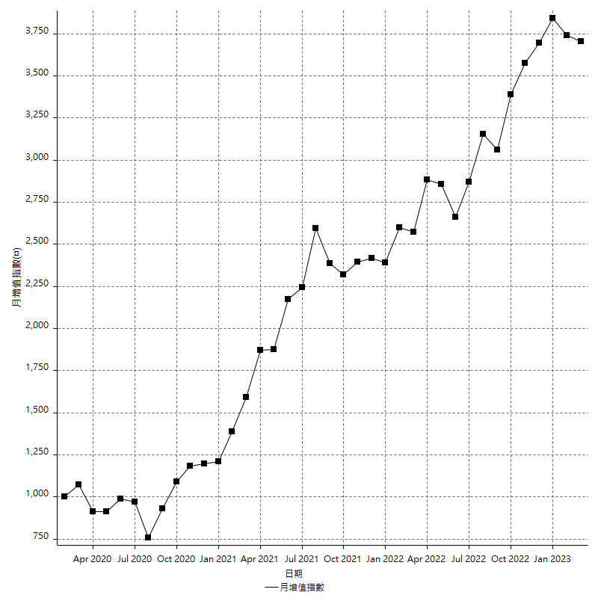
策略績效總結果

 | 所有交易 | 多單 | 空單
淨利 | 527800 | -24800 | 552600
毛利 | 1980600 | 393600 | 1587000
毛損 | -1452800 | -418400 | -1034400
調整後淨利 | 296378.01117 | -120987.46595 | 334890.17547
調整後毛利 | 1841245.4703 | 348150.98681 | 1446176.522
調整後毛損 | -1544867.4591 | -469138.45276 | -1111286.3465
特定淨利 | -202600 | -44600 | -158000
特定毛利 | 1250200 | 373800 | 876400
特定毛損 | -1452800 | -418400 | -1034400
帳戶所需金額 | 79800 | 121000 | 60400
帳戶報酬 | 661.40350877 | -20.495867769 | 914.90066225
初始資本報酬 | 263.9 | -12.4 | 276.3
最大策略虧損 | -104600 | -134200 | -75600
最大策略虧損 (%) | -34.503950834 | -53.637090328 | -32.586206897
最大平倉交易虧損 | -79800 | -121000 | -60400
最大平倉交易虧損 (%) | -30.570902394 | -50.67001675 | -27.655677656
最大的策略虧損報酬 | 5.0458891013 | -0.18479880775 | 7.3095238095
獲利因子 | 1.3632984581 | -0.94072657744 | 1.5342227378
調整獲利因子 | 1.1918468859 | -0.7421071216 | 1.3013536309
特定獲利因子 | -0.86054515419 | -0.89340344168 | -0.84725444702
最大持有契約數量 | 1 | 1 | 1
滑價支付 | 156800 | 50800 | 106000
佣金支付 | 0 | 0 | 0
未平倉部位損益 | n/a | n/a | n/a
年報酬率 | 85.678951563 | -4.0258393307 | 89.704790893
月報酬率 | 7.1399126302 | -0.33548661089 | 7.4753992411
買進持有績效 | 75088.813794 | 72187.928669 | 75088.813794
平均月報酬 | 13889.473684
月報酬的標準差 | 31089.398467

績效比率

成長潛力比(Upside Potential Ratio) | 24.054486389
夏普比率 | 0.42094113796
索丁諾比率 | 0.61128008626
Fouse 比率 | 0.027671054534
Calmar 比率 | 0.0042364746946
Sterling 比率 | 0.0019460585533
淨利/最大損失百分比 | 6283.3333333
淨利/最大交易績效拉回百分比 | 6597.5
淨利/最大策略績效拉回百分比 | 504.58891013
特定淨利/最大損失百分比 | -2411.9047619
特定淨利/最大交易績效拉回百分比 | -2532.5
特定淨利/最大策略績效拉回百分比 | -193.69024857
調整後淨利/最大損失百分比 | 3528.3096568
調整後淨利/最大交易績效拉回百分比 | 3704.7251397
調整後淨利/最大策略績效拉回百分比 | 283.34417894

時間分析

交易期間 | 3 Yrs, 1 Mth, 3 Dys, 11 Mins
策略在市場的時間 | 13 Dys, 17 Hrs, 8 Mins
策略在市場的時間百分比 | 1.2190040685
最長的持平期間 | 13 Dys, 20 Hrs, 53 Mins
最大獲利日期 | 2022-03-08
最大虧損日期 | 2020-02-10
最大策略虧損日期 | 10/5/21
最大平倉交易虧損日期 | 10/5/21

詳細權益曲線

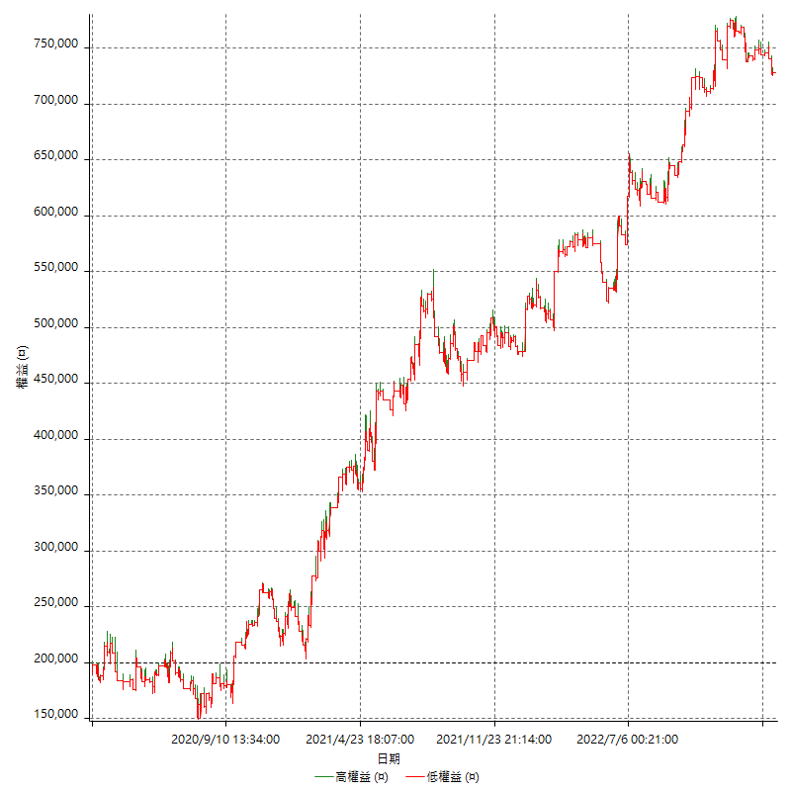

詳細權益曲線及績效拉回

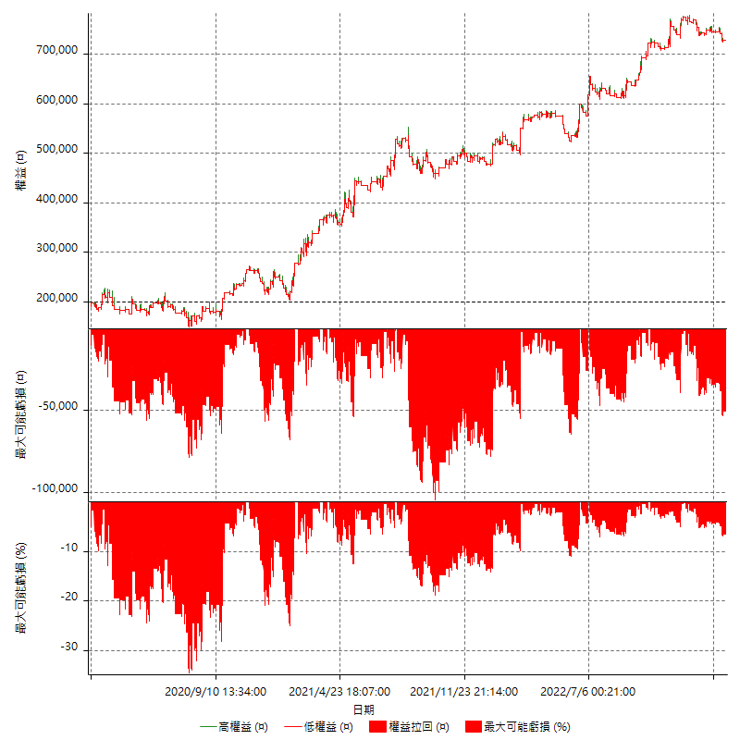

多單詳細權益曲線

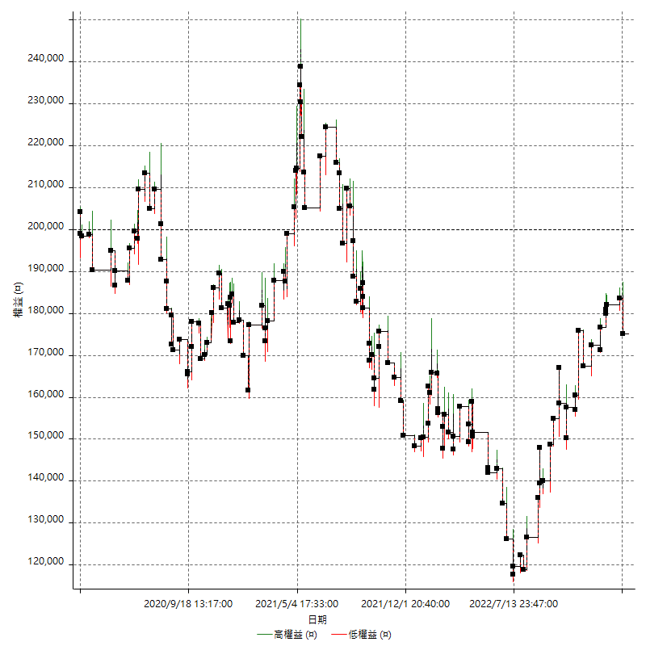

空單詳細權益曲線

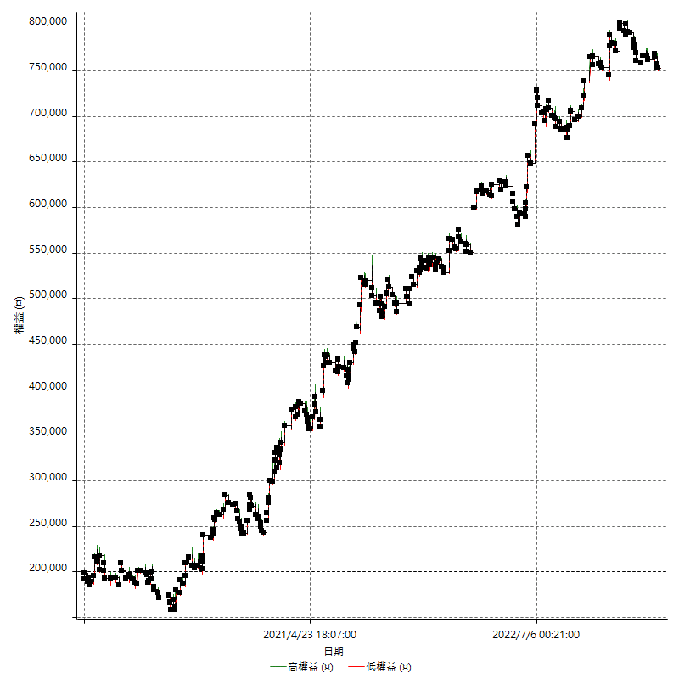

權益增加 & 拉回

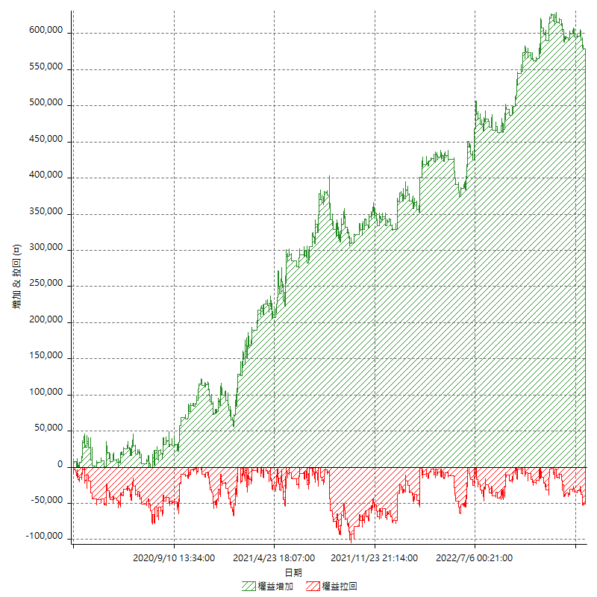

權益增加 & 拉回(%)

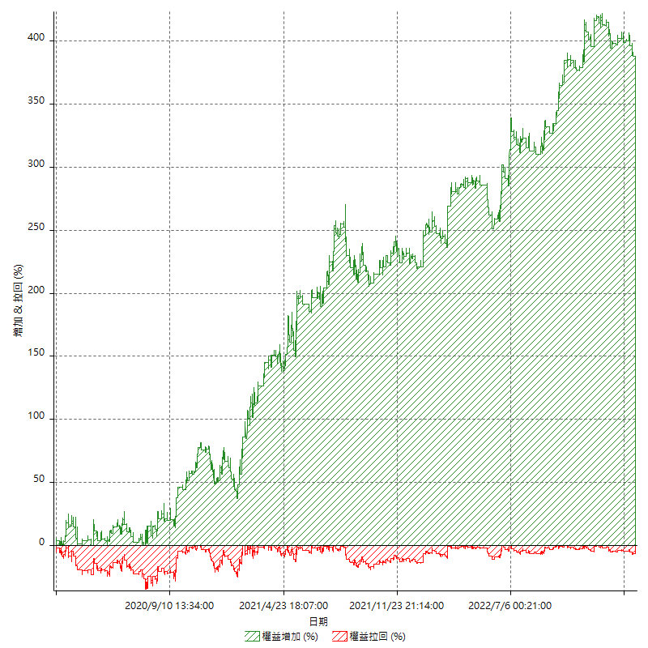

平倉權益曲線

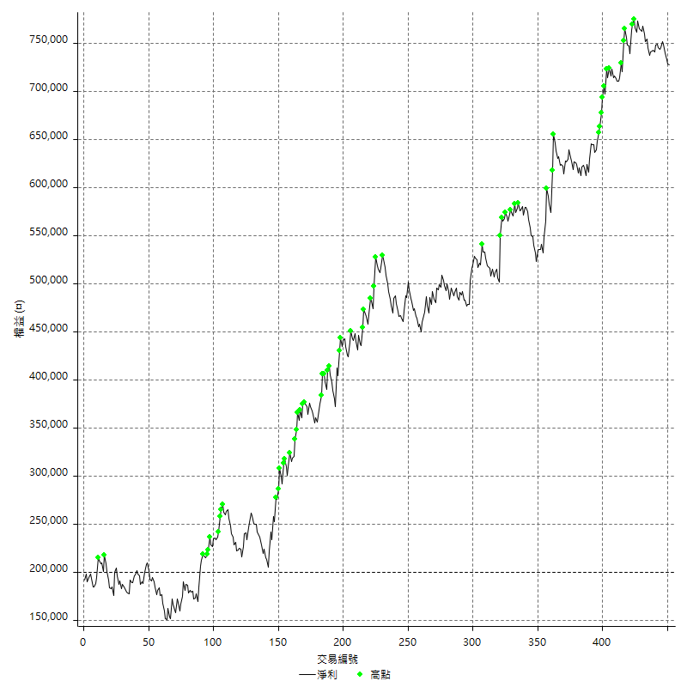

平倉權益曲線及績效拉回

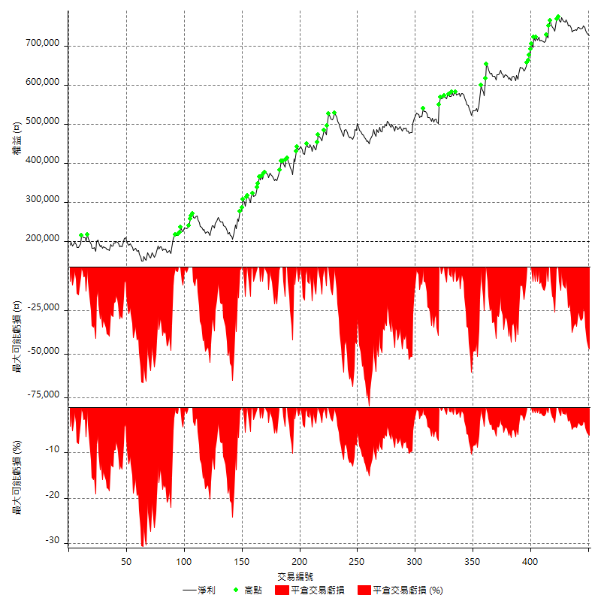

買進持有績效

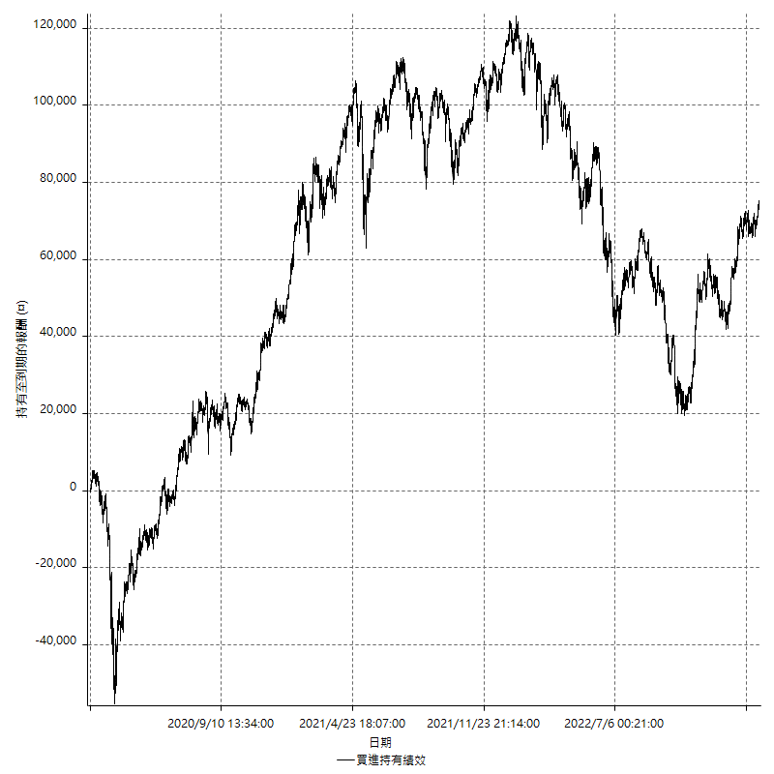

月增值指數

交易分析
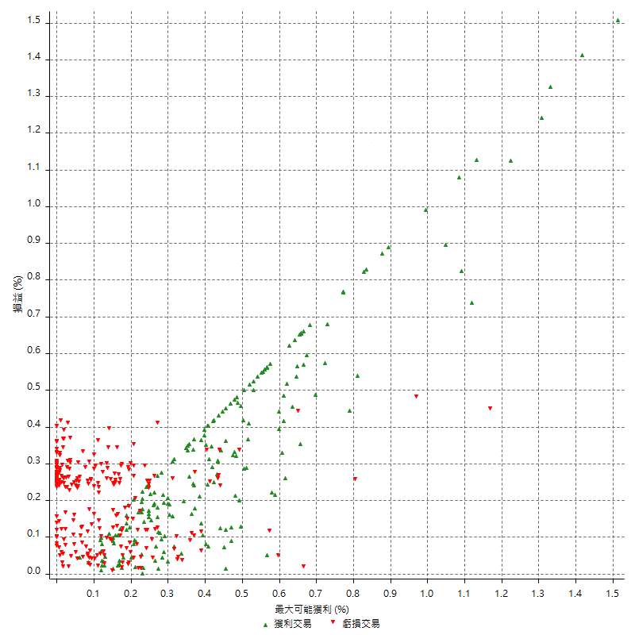
總交易分析

 | 所有交易 | 多單 | 空單
交易總次數 | 451 | 143 | 308
未平倉交易總數量 | 0 | 0 | 0
獲利交易次數 | 202 | 75 | 127
虧損交易次數 | 249 | 68 | 181
勝率 | 44.789356984 | 52.447552448 | 41.233766234
平均交易(獲利 & 虧損) | 1170.2882483 | -173.42657343 | 1794.1558442
平均獲利交易 | 9804.950495 | 5248 | 12496.062992
平均虧損交易 | -5834.5381526 | -6152.9411765 | -5714.9171271
平均獲利/平均虧損 比率 | 1.6805015647 | -0.85292543021 | 2.1865694137
最大的交易獲利 | 48200 | 19800 | 48200
最大的交易虧損 | -8400 | -8400 | -8400
平倉交易的平均K棒數 | 3.5 | 2.5 | 4
獲利平倉交易的平均K棒數 | 4.2 | 2.8 | 5.1
虧損平倉交易的平均K棒數 | 2.9 | 2.1 | 3.2
平倉交易間的平均K棒數 | n/a | n/a | n/a
獲利平倉交易間的平均K棒數 | 255.1 | 695.8 | 407.4
虧損平倉交易間的平均K棒數 | 207.5 | 768.3 | 286.2

極端交易

 | 全部 | 正 | 負
1 Std. Deviation of Avg. Trade | 9903.9074065 | 8515.585667 | 3035.6371042
平均交易金額 +1標準差 | 11074.195655 | 18320.536162 | -2798.9010484
平均交易金額 -1標準差 | -8733.6191582 | 1289.3648281 | -8870.1752568
極端交易次數 | 28 | 28 | 0
極端交易損益比 |  | 730400

最大獲利/最大虧損

 | 最大可能獲利 | 最大可能虧損
最大值 | 48200 | -8000
最大值日期 | 2022-03-08 | 2020-02-10
平均值 | 7838.1374723 | -4683.8137472
最大值 (%) | 1.5123932222 | -0.45568466621
最大值 (%) 日期 | 2022-07-04 | 2020-03-19
平均值 (%) | 0.26457608564 | -0.15895902266
1標準差 | 7632.1518788 | 2804.0890144
平均交易金額 +1標準差 | 15470.289351 | -1879.7247328
平均交易金額 -1標準差 | 205.98559348 | -7487.9027616

交易序列分析

Z值 | 0.71002871164
信賴界限 | 0.52231415293
策略精確預期 | 1170.2882483
最大連續獲利交易次數 | 7
最大連續虧損交易次數 | 9
最大連續獲利金額 | 80800
最大連續虧損金額 | -60600
最大連續獲利 (%) | 28.80755608
最大連續虧損 (%) | -15.837937385

交易序列統計量

連續獲利 | 序列編號 | 序列的平均獲利 | 下筆交易的平均虧損
1 | 60 | 8923.3333333 | -6086.6666667
2 | 38 | 10831.578947 | -6078.9473684
3 | 10 | 9226.6666667 | -5920
4 | 2 | 10650 | -5400
5 | 3 | 9266.6666667 | -8400
6 | 1 | 8633.3333333 | -1400
7 | 1 | 9885.7142857 | -8400
連續虧損 | 序列編號 | 序列的平均虧損 | 下筆交易的平均獲利
1 | 49 | -6355.1020408 | 9612.244898
2 | 32 | -5631.25 | 11431.25
3 | 22 | -5351.5151515 | 7736.3636364
4 | 4 | -6275 | 10600
5 | 6 | -5893.3333333 | 10433.333333
7 | 1 | -4828.5714286 | 7600
8 | 1 | -7575 | 15600
9 | 1 | -6244.4444444 | 11400

總交易

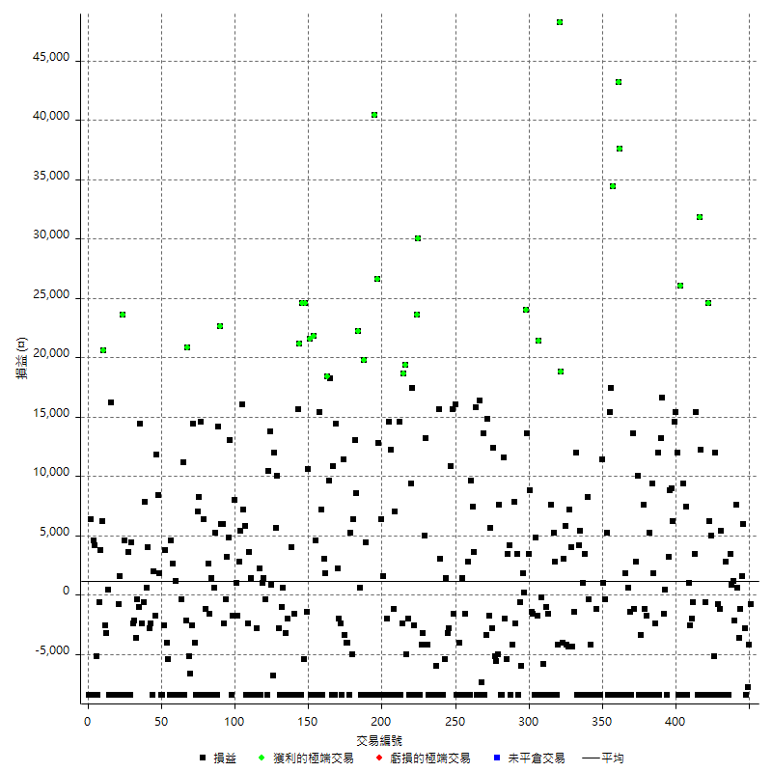

獲利交易

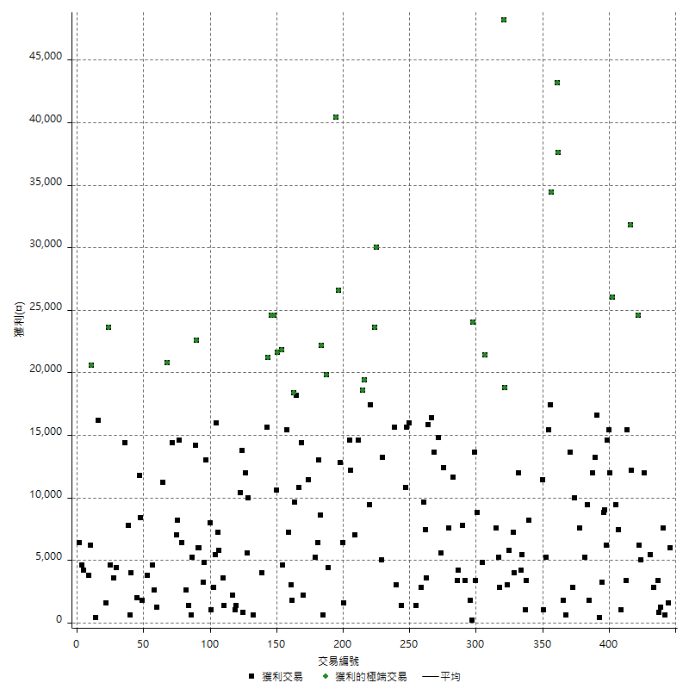

虧損交易

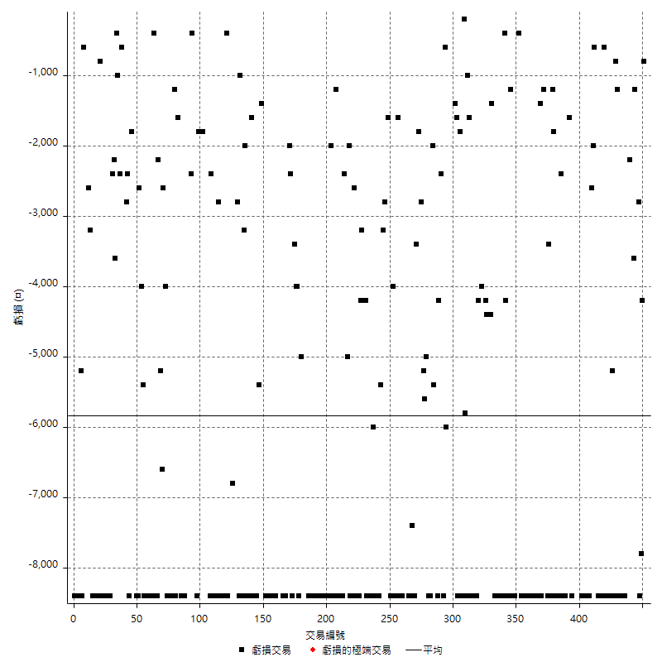

最大可能虧損

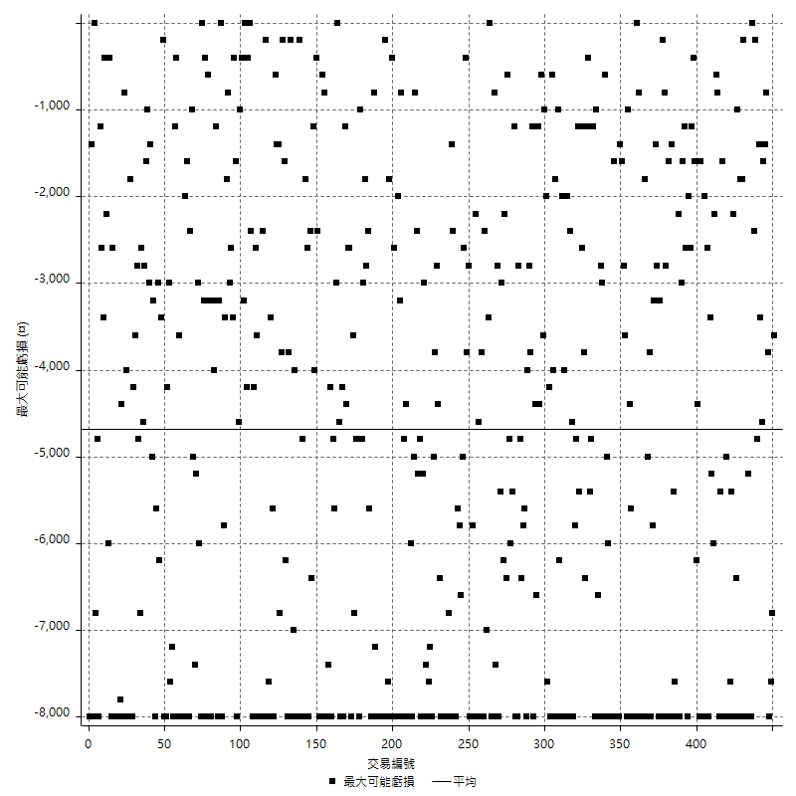

虧損的損益

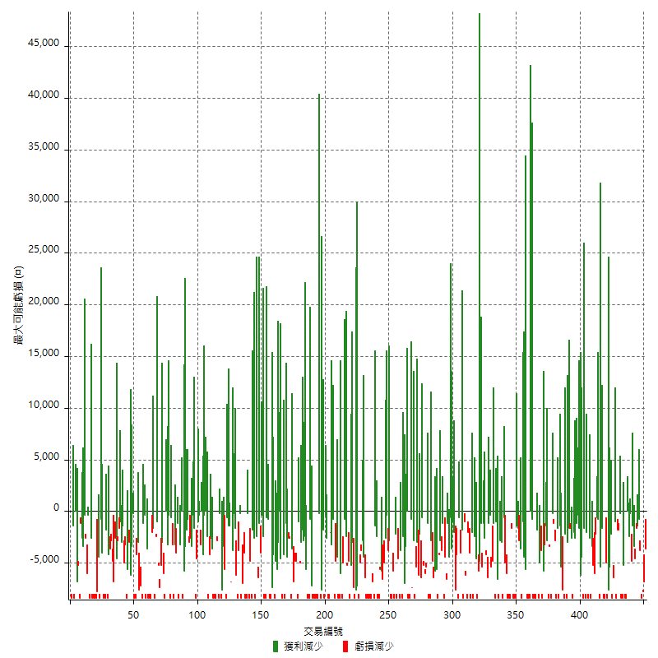

最大虧損幅度

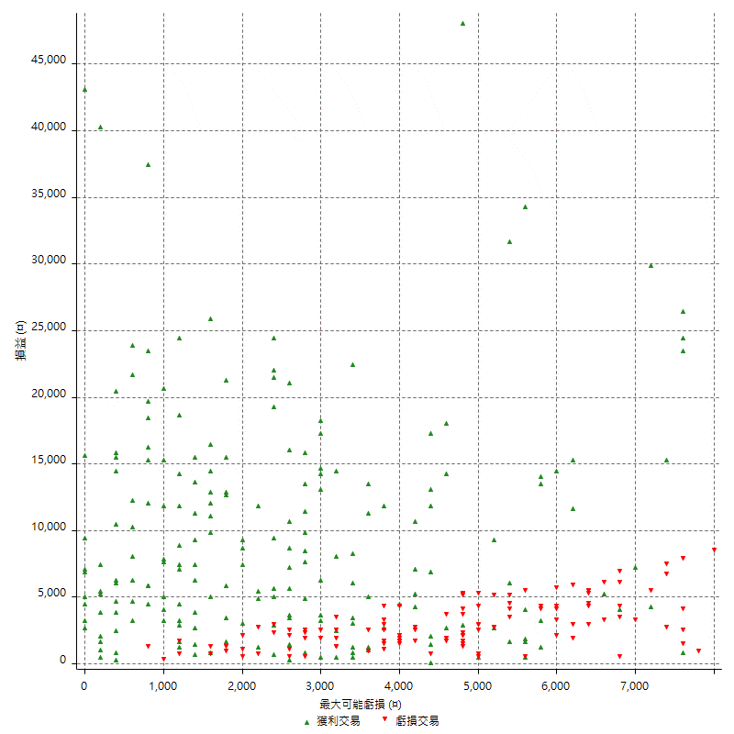

最大虧損幅度 (%)

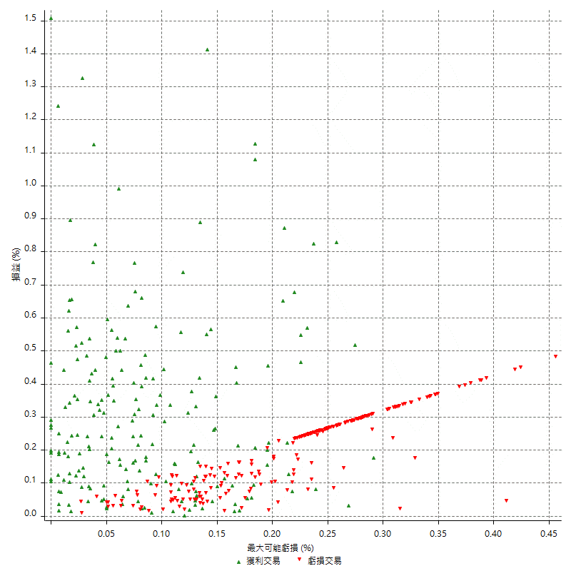

最大可能獲利

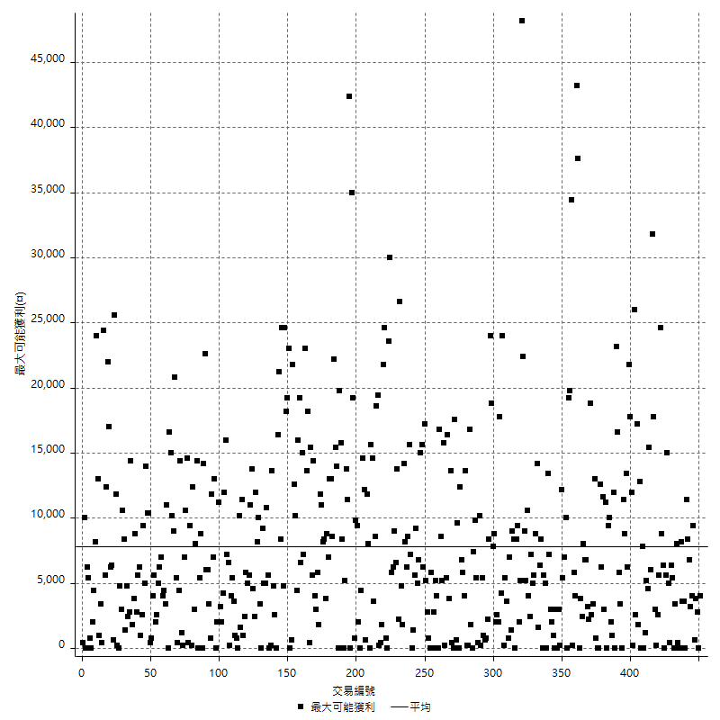

獲利的損益

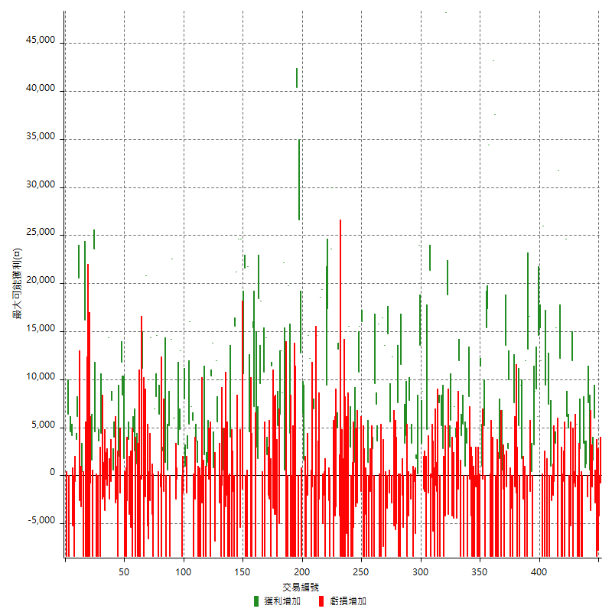

最大獲利幅度

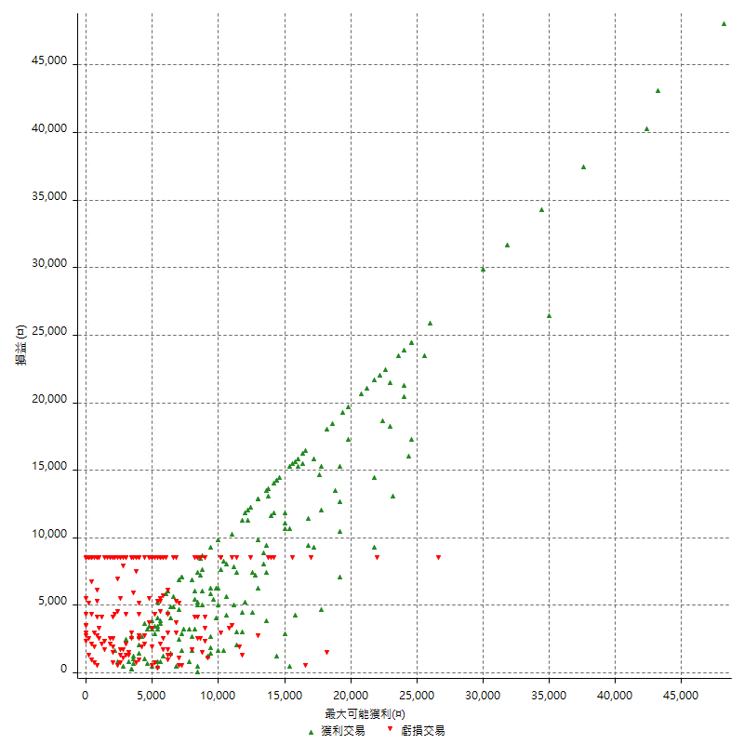

最大獲利幅度 (%)

週期性分析
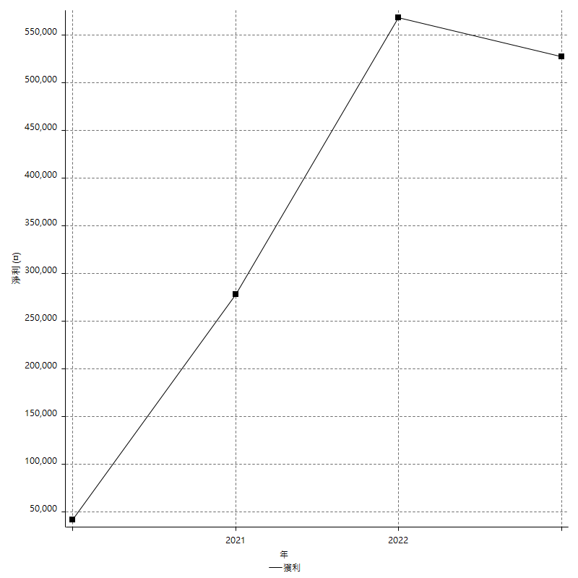
Daily Period Analysis

期間 | 獲利(¤) | 獲利(%) | 毛利 | 毛損 | 交易次數 | 勝率
2023-03-02 | -800 | -0.1097996157 | 0 | -800 | 1 | 0
2023-03-01 | -12000 | -1.6203078585 | 0 | -12000 | 2 | 0
2023-02-22 | -8400 | -1.1214953271 | 0 | -8400 | 1 | 0
2023-02-21 | 3200 | 0.42906945562 | 6000 | -2800 | 2 | 50
2023-02-15 | 1600 | 0.21499596883 | 1600 | 0 | 1 | 100
2023-02-09 | -4800 | -0.64085447263 | 0 | -4800 | 2 | 0
2023-02-07 | 600 | 0.080171031534 | 600 | 0 | 1 | 100
2023-01-31 | 7600 | 1.0259179266 | 7600 | 0 | 1 | 100
2023-01-17 | -2200 | -0.29609690444 | 0 | -2200 | 1 | 0
2023-01-11 | 1200 | 0.1617686708 | 1200 | 0 | 1 | 100
2023-01-10 | 4200 | 0.5694143167 | 4200 | 0 | 2 | 100
2023-01-06 | -16800 | -2.2269353128 | 0 | -16800 | 2 | 0
2023-01-04 | -5600 | -0.73684210526 | 2800 | -8400 | 2 | 50
2023-01-03 | -8400 | -1.0931806351 | 0 | -8400 | 1 | 0
2022-12-28 | 4200 | 0.54959434703 | 5400 | -1200 | 2 | 50
2022-12-26 | -800 | -0.1045751634 | 0 | -800 | 1 | 0
2022-12-21 | -8400 | -1.0861132661 | 0 | -8400 | 1 | 0
2022-12-19 | 6800 | 0.8870336551 | 12000 | -5200 | 2 | 50
2022-12-15 | -8400 | -1.0838709677 | 0 | -8400 | 1 | 0
2022-12-12 | 5000 | 0.64935064935 | 5000 | 0 | 1 | 100
2022-12-07 | 30800 | 4.1666666667 | 30800 | 0 | 2 | 100
2022-11-30 | -8400 | -1.1235955056 | 0 | -8400 | 1 | 0
2022-11-29 | -600 | -0.080192461909 | 0 | -600 | 1 | 0
2022-11-25 | -8400 | -1.1102299762 | 0 | -8400 | 1 | 0
2022-11-22 | -8400 | -1.0980392157 | 0 | -8400 | 1 | 0
2022-11-18 | 44000 | 6.1026352288 | 44000 | 0 | 2 | 100
2022-11-17 | -8400 | -1.1516314779 | 0 | -8400 | 1 | 0
2022-11-16 | 15400 | 2.1568627451 | 15400 | 0 | 1 | 100
2022-11-10 | 2800 | 0.3937007874 | 3400 | -600 | 2 | 50
2022-11-04 | -2000 | -0.2804262479 | 0 | -2000 | 1 | 0
2022-11-02 | -1600 | -0.22383883604 | 1000 | -2600 | 2 | 50
2022-10-31 | -8400 | -1.1615044248 | 0 | -8400 | 1 | 0
2022-10-25 | -1000 | -0.13808340238 | 7400 | -8400 | 2 | 50
2022-10-19 | 1000 | 0.13827433628 | 9400 | -8400 | 2 | 50
2022-10-13 | 26000 | 3.7292025244 | 26000 | 0 | 1 | 100
2022-10-11 | 3600 | 0.51903114187 | 12000 | -8400 | 2 | 50
2022-10-03 | 15400 | 2.2707166028 | 15400 | 0 | 1 | 100
2022-09-30 | 14600 | 2.2001205546 | 14600 | 0 | 1 | 100
2022-09-28 | 6200 | 0.94310921813 | 6200 | 0 | 1 | 100
2022-09-27 | 9000 | 1.388032079 | 9000 | 0 | 1 | 100
2022-09-22 | 8800 | 1.3758599124 | 8800 | 0 | 1 | 100
2022-09-21 | 3200 | 0.50282840981 | 3200 | 0 | 1 | 100
2022-09-15 | -8400 | -1.3027295285 | 0 | -8400 | 1 | 0
2022-09-07 | 400 | 0.062073246431 | 400 | 0 | 1 | 100
2022-09-06 | 15000 | 2.3832221163 | 16600 | -1600 | 2 | 50
2022-09-05 | 13200 | 2.1421616358 | 13200 | 0 | 1 | 100
2022-09-01 | 3600 | 0.58765915769 | 12000 | -8400 | 2 | 50
2022-08-31 | -10800 | -1.7324350337 | 0 | -10800 | 2 | 0
2022-08-30 | 1800 | 0.28957528958 | 1800 | 0 | 1 | 100
2022-08-29 | 9400 | 1.5354459327 | 9400 | 0 | 1 | 100
2022-08-19 | -8400 | -1.3535288431 | 0 | -8400 | 1 | 0
2022-08-17 | 5200 | 0.84497887553 | 5200 | 0 | 1 | 100
2022-08-09 | -10200 | -1.6304347826 | 0 | -10200 | 2 | 0
2022-08-08 | 6400 | 1.0335917313 | 7600 | -1200 | 2 | 50
2022-08-03 | -8400 | -1.3384321224 | 0 | -8400 | 1 | 0
2022-08-02 | -3400 | -0.53882725832 | 0 | -3400 | 1 | 0
2022-07-27 | 1600 | 0.25421035907 | 10000 | -8400 | 2 | 50
2022-07-26 | 2800 | 0.44685604852 | 2800 | 0 | 1 | 100
2022-07-25 | -1200 | -0.19114367633 | 0 | -1200 | 1 | 0
2022-07-22 | 13600 | 2.2142624552 | 13600 | 0 | 1 | 100
2022-07-21 | -8400 | -1.3491808545 | 0 | -8400 | 1 | 0
2022-07-19 | -800 | -0.12832852101 | 600 | -1400 | 2 | 50
2022-07-15 | -8400 | -1.3295346629 | 0 | -8400 | 1 | 0
2022-07-12 | -6600 | -1.0338345865 | 1800 | -8400 | 2 | 50
2022-07-07 | -16800 | -2.5641025641 | 0 | -16800 | 2 | 0
2022-07-06 | 37600 | 6.0880829016 | 37600 | 0 | 1 | 100
2022-07-04 | 43200 | 7.5208913649 | 43200 | 0 | 1 | 100
2022-06-30 | -8400 | -1.4413177763 | 0 | -8400 | 1 | 0
2022-06-24 | -8400 | -1.4208389716 | 0 | -8400 | 1 | 0
2022-06-22 | -8400 | -1.400933956 | 0 | -8400 | 1 | 0
2022-06-20 | 34400 | 6.0863411182 | 34400 | 0 | 1 | 100
2022-06-17 | 17400 | 3.1763417306 | 17400 | 0 | 1 | 100
2022-06-16 | 15400 | 2.8925619835 | 15400 | 0 | 1 | 100
2022-06-15 | -3200 | -0.59746079164 | 5200 | -8400 | 2 | 50
2022-06-14 | -400 | -0.074626865672 | 0 | -400 | 1 | 0
2022-06-13 | 1000 | 0.18691588785 | 1000 | 0 | 1 | 100
2022-06-06 | 11400 | 2.1772345302 | 11400 | 0 | 1 | 100
2022-06-01 | -8400 | -1.5789473684 | 0 | -8400 | 1 | 0
2022-05-31 | -8400 | -1.5544041451 | 0 | -8400 | 1 | 0
2022-05-25 | -8400 | -1.5306122449 | 0 | -8400 | 1 | 0
2022-05-24 | -9600 | -1.7191977077 | 0 | -9600 | 2 | 0
2022-05-23 | -16800 | -2.9207232267 | 0 | -16800 | 2 | 0
2022-05-10 | -4600 | -0.79337702656 | 0 | -4600 | 2 | 0
2022-05-03 | 8200 | 1.4345696291 | 8200 | 0 | 1 | 100
2022-04-28 | -8400 | -1.4482758621 | 0 | -8400 | 1 | 0
2022-04-26 | 3400 | 0.58966354492 | 3400 | 0 | 1 | 100
2022-04-25 | -7400 | -1.2671232877 | 1000 | -8400 | 2 | 50
2022-04-22 | 5400 | 0.93328724507 | 5400 | 0 | 1 | 100
2022-04-15 | -4200 | -0.72065888813 | 4200 | -8400 | 2 | 50
2022-04-12 | 10600 | 1.8524991262 | 12000 | -1400 | 2 | 50
2022-04-08 | -4400 | -0.76309399931 | 0 | -4400 | 1 | 0
2022-03-31 | 4000 | 0.69856793573 | 4000 | 0 | 1 | 100
2022-03-28 | 7200 | 1.2734347365 | 7200 | 0 | 1 | 100
2022-03-24 | -4400 | -0.7722007722 | 0 | -4400 | 1 | 0
2022-03-22 | 1600 | 0.28159098909 | 5800 | -4200 | 2 | 50
2022-03-15 | -1000 | -0.17568517217 | 3000 | -4000 | 2 | 50
2022-03-14 | 18800 | 3.4156976744 | 18800 | 0 | 1 | 100
2022-03-08 | 48200 | 9.5977698128 | 48200 | 0 | 1 | 100
2022-03-07 | -4200 | -0.82938388626 | 0 | -4200 | 1 | 0
2022-03-02 | -8400 | -1.6317016317 | 0 | -8400 | 1 | 0
2022-02-24 | 2800 | 0.546875 | 2800 | 0 | 1 | 100
2022-02-22 | -3200 | -0.62111801242 | 5200 | -8400 | 2 | 50
2022-02-21 | -800 | -0.15503875969 | 7600 | -8400 | 2 | 50
2022-02-18 | -1600 | -0.30911901082 | 0 | -1600 | 1 | 0
2022-02-14 | -9400 | -1.7836812144 | 0 | -9400 | 2 | 0
2022-02-10 | -6000 | -1.1257035647 | 0 | -6000 | 2 | 0
2022-02-07 | 13000 | 2.5 | 21400 | -8400 | 2 | 50
2022-01-24 | -1800 | -0.3449597547 | 0 | -1800 | 1 | 0
2022-01-21 | 4800 | 0.92843326886 | 4800 | 0 | 1 | 100
2022-01-20 | -8400 | -1.5987818805 | 0 | -8400 | 1 | 0
2022-01-18 | -3000 | -0.56775170326 | 0 | -3000 | 2 | 0
2022-01-14 | 12200 | 2.3634250291 | 12200 | 0 | 2 | 100
2022-01-11 | 37600 | 7.8562473882 | 37600 | 0 | 2 | 100
2022-01-06 | 200 | 0.041806020067 | 200 | 0 | 1 | 100
2021-12-30 | 1800 | 0.37767519933 | 1800 | 0 | 1 | 100
2021-12-29 | -6600 | -1.3658940397 | 0 | -6600 | 2 | 0
2021-12-27 | -8400 | -1.7087062653 | 0 | -8400 | 1 | 0
2021-12-22 | 3400 | 0.69643588693 | 3400 | 0 | 1 | 100
2021-12-20 | -2400 | -0.48919690175 | 0 | -2400 | 1 | 0
2021-12-17 | 7800 | 1.6155758078 | 7800 | 0 | 1 | 100
2021-12-15 | -12600 | -2.5433992733 | 0 | -12600 | 2 | 0
2021-12-09 | 4200 | 0.85504885993 | 4200 | 0 | 1 | 100
2021-12-06 | -2000 | -0.40551500406 | 3400 | -5400 | 2 | 50
2021-12-03 | -2000 | -0.40387722132 | 0 | -2000 | 1 | 0
2021-12-02 | 11600 | 2.3986765922 | 11600 | 0 | 1 | 100
2021-11-29 | -8400 | -1.7073170732 | 0 | -8400 | 1 | 0
2021-11-26 | -8400 | -1.6786570743 | 0 | -8400 | 1 | 0
2021-11-24 | 2600 | 0.52229811169 | 7600 | -5000 | 2 | 50
2021-11-23 | -5600 | -1.112435439 | 0 | -5600 | 1 | 0
2021-11-22 | -5200 | -1.0224144711 | 0 | -5200 | 1 | 0
2021-11-18 | 12400 | 2.4989923418 | 12400 | 0 | 1 | 100
2021-11-17 | -2800 | -0.56112224449 | 0 | -2800 | 1 | 0
2021-11-16 | 3800 | 0.76736672052 | 5600 | -1800 | 2 | 50
2021-11-11 | 14800 | 3.0807660283 | 14800 | 0 | 1 | 100
2021-11-10 | -3400 | -0.70276973956 | 0 | -3400 | 1 | 0
2021-11-05 | -8400 | -1.7066233239 | 0 | -8400 | 1 | 0
2021-11-03 | 13600 | 2.8416213957 | 13600 | 0 | 1 | 100
2021-10-29 | -7400 | -1.5226337449 | 0 | -7400 | 1 | 0
2021-10-28 | 8000 | 1.6736401674 | 16400 | -8400 | 2 | 50
2021-10-25 | -8400 | -1.7269736842 | 0 | -8400 | 1 | 0
2021-10-22 | 15800 | 3.3574160646 | 15800 | 0 | 1 | 100
2021-10-12 | 11000 | 2.3933855527 | 11000 | 0 | 2 | 100
2021-10-05 | 1200 | 0.26178010471 | 9600 | -8400 | 2 | 50
2021-10-01 | -5600 | -1.2068965517 | 2800 | -8400 | 2 | 50
2021-09-30 | -10000 | -2.1097046414 | 0 | -10000 | 2 | 0
2021-09-28 | 1400 | 0.29623360135 | 1400 | 0 | 1 | 100
2021-09-27 | -8400 | -1.7463617464 | 0 | -8400 | 1 | 0
2021-09-22 | -12400 | -2.5131738954 | 0 | -12400 | 2 | 0
2021-09-17 | -8400 | -1.6739736947 | 0 | -8400 | 1 | 0
2021-09-16 | 16000 | 3.2935364347 | 16000 | 0 | 1 | 100
2021-09-13 | 14000 | 2.9673590504 | 15600 | -1600 | 2 | 50
2021-09-09 | 10800 | 2.3427331887 | 10800 | 0 | 1 | 100
2021-09-08 | -2800 | -0.60370849504 | 0 | -2800 | 1 | 0
2021-09-07 | -1800 | -0.38659793814 | 1400 | -3200 | 2 | 50
2021-09-06 | -13800 | -2.8785982478 | 0 | -13800 | 2 | 0
2021-09-03 | -8400 | -1.7220172202 | 0 | -8400 | 1 | 0
2021-09-02 | 18600 | 3.9641943734 | 18600 | 0 | 2 | 100
2021-09-01 | -8400 | -1.7587939698 | 0 | -8400 | 1 | 0
2021-08-26 | -6000 | -1.2406947891 | 0 | -6000 | 1 | 0
2021-08-25 | -8400 | -1.7073170732 | 0 | -8400 | 1 | 0
2021-08-19 | -16800 | -3.3018867925 | 0 | -16800 | 2 | 0
2021-08-18 | -16800 | -3.196347032 | 0 | -16800 | 2 | 0
2021-08-13 | -4200 | -0.79275198188 | 0 | -4200 | 1 | 0
2021-08-09 | 13200 | 2.5551684088 | 13200 | 0 | 1 | 100
2021-08-05 | 1800 | 0.34965034965 | 5000 | -3200 | 2 | 50
2021-08-03 | -4200 | -0.80924855491 | 0 | -4200 | 1 | 0
2021-07-30 | -8400 | -1.5927189989 | 0 | -8400 | 1 | 0
2021-07-28 | 30000 | 6.0313630881 | 30000 | 0 | 1 | 100
2021-07-27 | 23600 | 4.9810046433 | 23600 | 0 | 1 | 100
2021-07-26 | -11000 | -2.2689768977 | 0 | -11000 | 2 | 0
2021-07-20 | 26800 | 5.8515283843 | 26800 | 0 | 2 | 100
2021-07-19 | -8400 | -1.8010291595 | 0 | -8400 | 1 | 0
2021-07-16 | -2000 | -0.42698548249 | 0 | -2000 | 1 | 0
2021-07-15 | -5000 | -1.0561892691 | 0 | -5000 | 1 | 0
2021-07-14 | 19400 | 4.2731277533 | 19400 | 0 | 1 | 100
2021-07-08 | 18600 | 4.2719338539 | 18600 | 0 | 1 | 100
2021-07-07 | -10800 | -2.4204392649 | 0 | -10800 | 2 | 0
2021-07-06 | 14600 | 3.3827618165 | 14600 | 0 | 1 | 100
2021-07-02 | -8400 | -1.9090909091 | 0 | -8400 | 1 | 0
2021-07-01 | -8400 | -1.8733273863 | 0 | -8400 | 1 | 0
2021-06-29 | 7000 | 1.5858631627 | 7000 | 0 | 1 | 100
2021-06-28 | -1200 | -0.27112516945 | 0 | -1200 | 1 | 0
2021-06-17 | 3800 | 0.86599817685 | 12200 | -8400 | 2 | 50
2021-06-16 | 12600 | 2.9563585171 | 14600 | -2000 | 2 | 50
2021-06-10 | -8400 | -1.9328117809 | 0 | -8400 | 1 | 0
2021-05-31 | -8400 | -1.8961625282 | 0 | -8400 | 1 | 0
2021-05-26 | 1600 | 0.36248300861 | 1600 | 0 | 1 | 100
2021-05-24 | -2000 | -0.45105999098 | 6400 | -8400 | 2 | 50
2021-05-20 | 39400 | 9.7524752475 | 39400 | 0 | 2 | 100
2021-05-19 | 32000 | 8.6021505376 | 40400 | -8400 | 2 | 50
2021-05-17 | -8400 | -2.2082018927 | 0 | -8400 | 1 | 0
2021-05-13 | -16800 | -4.2296072508 | 0 | -16800 | 2 | 0
2021-05-12 | -8400 | -2.0710059172 | 0 | -8400 | 1 | 0
2021-05-11 | -4000 | -0.9765625 | 4400 | -8400 | 2 | 50
2021-05-10 | 19800 | 5.0795279631 | 19800 | 0 | 1 | 100
2021-05-06 | -8400 | -2.1094927172 | 0 | -8400 | 1 | 0
2021-05-05 | -8400 | -2.0659124447 | 0 | -8400 | 1 | 0
2021-05-04 | 22800 | 5.9405940594 | 22800 | 0 | 2 | 100
2021-05-03 | 8600 | 2.2921108742 | 8600 | 0 | 1 | 100
2021-04-28 | 13000 | 3.5891772501 | 13000 | 0 | 1 | 100
2021-04-27 | 6400 | 1.7987633502 | 6400 | 0 | 1 | 100
2021-04-23 | -5000 | -1.3858093126 | 0 | -5000 | 1 | 0
2021-04-21 | 5200 | 1.4623172103 | 5200 | 0 | 1 | 100
2021-04-20 | -12400 | -3.3695652174 | 0 | -12400 | 2 | 0
2021-04-19 | -4000 | -1.0752688172 | 0 | -4000 | 1 | 0
2021-04-16 | -3400 | -0.90570058604 | 0 | -3400 | 1 | 0
2021-04-14 | 3000 | 0.80558539205 | 11400 | -8400 | 2 | 50
2021-04-09 | -2400 | -0.64034151547 | 0 | -2400 | 1 | 0
2021-04-07 | 200 | 0.053390282968 | 2200 | -2000 | 2 | 50
2021-03-31 | 14400 | 3.9977790117 | 14400 | 0 | 1 | 100
2021-03-30 | -8400 | -2.2788931091 | 0 | -8400 | 1 | 0
2021-03-25 | 2400 | 0.655379574 | 10800 | -8400 | 2 | 50
2021-03-18 | 18200 | 5.2298850575 | 18200 | 0 | 1 | 100
2021-03-17 | 9600 | 2.8368794326 | 9600 | 0 | 1 | 100
2021-03-05 | 18400 | 5.75 | 18400 | 0 | 1 | 100
2021-03-04 | 1800 | 0.56568196103 | 1800 | 0 | 1 | 100
2021-02-26 | -5400 | -1.6687268232 | 3000 | -8400 | 2 | 50
2021-02-25 | 7200 | 2.2756005057 | 7200 | 0 | 1 | 100
2021-02-24 | 15400 | 5.1162790698 | 15400 | 0 | 1 | 100
2021-02-23 | -16800 | -5.2863436123 | 0 | -16800 | 2 | 0
2021-02-19 | 4600 | 1.4687100894 | 4600 | 0 | 1 | 100
2021-02-18 | 13400 | 4.469646431 | 21800 | -8400 | 2 | 50
2021-02-05 | -8400 | -2.7255029202 | 0 | -8400 | 1 | 0
2021-02-04 | 21600 | 7.5366364271 | 21600 | 0 | 1 | 100
2021-02-03 | 10600 | 3.8405797101 | 10600 | 0 | 1 | 100
2021-02-01 | -1400 | -0.50468637347 | 0 | -1400 | 1 | 0
2021-01-26 | 24600 | 9.7310126582 | 24600 | 0 | 1 | 100
2021-01-25 | 19200 | 8.2191780822 | 24600 | -5400 | 2 | 50
2021-01-21 | -8400 | -3.4710743802 | 0 | -8400 | 1 | 0
2021-01-20 | 21200 | 9.6014492754 | 21200 | 0 | 1 | 100
2021-01-18 | 15600 | 7.6023391813 | 15600 | 0 | 1 | 100
2021-01-15 | -8400 | -3.9325842697 | 0 | -8400 | 1 | 0
2021-01-14 | -1600 | -0.74349442379 | 0 | -1600 | 1 | 0
2021-01-12 | -8400 | -3.7567084079 | 0 | -8400 | 1 | 0
2021-01-11 | -4400 | -1.9298245614 | 4000 | -8400 | 2 | 50
2021-01-06 | -8400 | -3.5532994924 | 0 | -8400 | 1 | 0
2021-01-05 | -5200 | -2.1523178808 | 0 | -5200 | 2 | 0
2020-12-30 | -8400 | -3.36 | 0 | -8400 | 1 | 0
2020-12-29 | 600 | 0.24057738573 | 600 | 0 | 1 | 100
2020-12-23 | -1000 | -0.39936102236 | 0 | -1000 | 1 | 0
2020-12-22 | -11200 | -4.2813455657 | 0 | -11200 | 2 | 0
2020-12-21 | 10000 | 3.9745627981 | 10000 | 0 | 1 | 100
2020-12-18 | 17600 | 7.5213675214 | 17600 | 0 | 2 | 100
2020-12-17 | -6800 | -2.8239202658 | 0 | -6800 | 1 | 0
2020-12-15 | 14600 | 6.4544650752 | 14600 | 0 | 2 | 100
2020-12-11 | 2000 | 0.89206066012 | 10400 | -8400 | 2 | 50
2020-12-10 | -400 | -0.17809439003 | 0 | -400 | 1 | 0
2020-12-09 | 1400 | 0.62724014337 | 1400 | 0 | 1 | 100
2020-12-07 | 1000 | 0.4500450045 | 1000 | 0 | 1 | 100
2020-12-04 | -8400 | -3.6426712923 | 0 | -8400 | 1 | 0
2020-12-03 | -6200 | -2.6182432432 | 2200 | -8400 | 2 | 50
2020-12-01 | -2800 | -1.1686143573 | 0 | -2800 | 1 | 0
2020-11-27 | -8400 | -3.3870967742 | 0 | -8400 | 1 | 0
2020-11-26 | -8400 | -3.2761310452 | 0 | -8400 | 1 | 0
2020-11-25 | -8400 | -3.1722054381 | 0 | -8400 | 1 | 0
2020-11-24 | 1400 | 0.53151100987 | 1400 | 0 | 1 | 100
2020-11-19 | 3600 | 1.3856812933 | 3600 | 0 | 1 | 100
2020-11-18 | -2400 | -0.91533180778 | 0 | -2400 | 1 | 0
2020-11-11 | -8400 | -3.1042128603 | 0 | -8400 | 1 | 0
2020-11-10 | 5800 | 2.1903323263 | 5800 | 0 | 1 | 100
2020-11-05 | 7200 | 2.7950310559 | 7200 | 0 | 1 | 100
2020-11-04 | 16000 | 6.6225165563 | 16000 | 0 | 1 | 100
2020-11-02 | 5400 | 2.2861981372 | 5400 | 0 | 1 | 100
2020-10-28 | 2800 | 1.1996572408 | 2800 | 0 | 1 | 100
2020-10-26 | -1800 | -0.76530612245 | 0 | -1800 | 1 | 0
2020-10-23 | 1000 | 0.42698548249 | 1000 | 0 | 1 | 100
2020-10-20 | 8000 | 3.5366931919 | 8000 | 0 | 1 | 100
2020-10-16 | -1800 | -0.78947368421 | 0 | -1800 | 1 | 0
2020-10-15 | 4600 | 2.0590868397 | 13000 | -8400 | 2 | 50
2020-10-14 | 8000 | 3.7140204271 | 8000 | 0 | 2 | 100
2020-10-13 | -400 | -0.18535681186 | 0 | -400 | 1 | 0
2020-10-07 | -2400 | -1.099908341 | 0 | -2400 | 1 | 0
2020-09-24 | 12000 | 5.8195926285 | 12000 | 0 | 2 | 100
2020-09-22 | 22600 | 12.309368192 | 22600 | 0 | 1 | 100
2020-09-21 | 5800 | 3.2620922385 | 14200 | -8400 | 2 | 50
2020-09-18 | 5200 | 3.0127462341 | 5200 | 0 | 1 | 100
2020-09-17 | -7800 | -4.3237250554 | 600 | -8400 | 2 | 50
2020-09-11 | 1400 | 0.78212290503 | 1400 | 0 | 1 | 100
2020-09-07 | -1600 | -0.88593576966 | 0 | -1600 | 1 | 0
2020-09-02 | 2600 | 1.4606741573 | 2600 | 0 | 1 | 100
2020-09-01 | -8400 | -4.5064377682 | 0 | -8400 | 1 | 0
2020-08-26 | 5200 | 2.8697571744 | 6400 | -1200 | 2 | 50
2020-08-20 | -8400 | -4.4303797468 | 0 | -8400 | 1 | 0
2020-08-19 | 22800 | 13.669064748 | 22800 | 0 | 2 | 100
2020-08-18 | -1400 | -0.83234244946 | 7000 | -8400 | 2 | 50
2020-08-14 | -4000 | -2.3228803717 | 0 | -4000 | 1 | 0
2020-08-11 | 11800 | 7.3566084788 | 14400 | -2600 | 2 | 50
2020-08-07 | -11800 | -6.8524970964 | 0 | -11800 | 2 | 0
2020-08-03 | 20800 | 13.738441215 | 20800 | 0 | 1 | 100
2020-07-31 | -10600 | -6.5432098765 | 0 | -10600 | 2 | 0
2020-07-29 | 10800 | 7.1428571429 | 11200 | -400 | 2 | 50
2020-07-28 | -16800 | -10 | 0 | -16800 | 2 | 0
2020-07-24 | -8400 | -4.7619047619 | 0 | -8400 | 1 | 0
2020-07-22 | -7200 | -3.9215686275 | 1200 | -8400 | 2 | 50
2020-07-20 | 2600 | 1.4364640884 | 2600 | 0 | 1 | 100
2020-07-16 | 4600 | 2.6077097506 | 4600 | 0 | 1 | 100
2020-07-07 | -8400 | -4.5454545455 | 0 | -8400 | 1 | 0
2020-07-02 | -5400 | -2.8391167192 | 0 | -5400 | 1 | 0
2020-07-01 | -4000 | -2.0597322348 | 0 | -4000 | 1 | 0
2020-06-29 | 3800 | 1.9957983193 | 3800 | 0 | 1 | 100
2020-06-22 | -11000 | -5.4617676266 | 0 | -11000 | 2 | 0
2020-06-17 | -6600 | -3.1730769231 | 1800 | -8400 | 2 | 50
2020-06-15 | 8400 | 4.2084168337 | 8400 | 0 | 1 | 100
2020-06-12 | 11800 | 6.2832800852 | 11800 | 0 | 1 | 100
2020-06-11 | 200 | 0.1066098081 | 2000 | -1800 | 2 | 50
2020-06-10 | -8400 | -4.2857142857 | 0 | -8400 | 1 | 0
2020-06-09 | -2400 | -1.2096774194 | 0 | -2400 | 1 | 0
2020-06-05 | -2800 | -1.3916500994 | 0 | -2800 | 1 | 0
2020-06-04 | 4000 | 2.0283975659 | 4000 | 0 | 1 | 100
2020-05-27 | 8400 | 4.4491525424 | 8400 | 0 | 2 | 100
2020-05-25 | -600 | -0.31678986272 | 0 | -600 | 1 | 0
2020-05-22 | -2400 | -1.2513034411 | 0 | -2400 | 1 | 0
2020-05-21 | 14400 | 8.1172491545 | 14400 | 0 | 1 | 100
2020-05-20 | -1000 | -0.56053811659 | 0 | -1000 | 1 | 0
2020-05-18 | -4000 | -2.1929824561 | 0 | -4000 | 2 | 0
2020-05-13 | -2200 | -1.1917659805 | 0 | -2200 | 1 | 0
2020-05-07 | -2400 | -1.2834224599 | 0 | -2400 | 1 | 0
2020-05-06 | 4400 | 2.4096385542 | 4400 | 0 | 1 | 100
2020-04-29 | -8400 | -4.3979057592 | 0 | -8400 | 1 | 0
2020-04-28 | -4800 | -2.4514811032 | 3600 | -8400 | 2 | 50
2020-04-22 | -8400 | -4.1136141038 | 0 | -8400 | 1 | 0
2020-04-21 | 28200 | 16.022727273 | 28200 | 0 | 2 | 100
2020-04-16 | -8400 | -4.5553145336 | 0 | -8400 | 1 | 0
2020-04-10 | 1600 | 0.87527352298 | 1600 | 0 | 1 | 100
2020-03-30 | -800 | -0.43572984749 | 0 | -800 | 1 | 0
2020-03-19 | -8400 | -4.375 | 0 | -8400 | 1 | 0
2020-03-17 | -16800 | -8.0459770115 | 0 | -16800 | 2 | 0
2020-03-12 | -8400 | -3.8674033149 | 0 | -8400 | 1 | 0
2020-03-10 | 7800 | 3.7249283668 | 16200 | -8400 | 2 | 50
2020-03-06 | 400 | 0.19138755981 | 400 | 0 | 1 | 100
2020-03-04 | -5800 | -2.7001862197 | 0 | -5800 | 2 | 0
2020-02-27 | 20600 | 10.607621009 | 20600 | 0 | 1 | 100
2020-02-26 | 6200 | 3.2978723404 | 6200 | 0 | 1 | 100
2020-02-21 | 3800 | 2.0629750271 | 3800 | 0 | 1 | 100
2020-02-20 | -600 | -0.32467532468 | 0 | -600 | 1 | 0
2020-02-19 | -8400 | -4.347826087 | 0 | -8400 | 1 | 0
2020-02-18 | -1000 | -0.5149330587 | 4200 | -5200 | 2 | 50
2020-02-17 | 4600 | 2.4261603376 | 4600 | 0 | 1 | 100
2020-02-14 | -8400 | -4.2424242424 | 0 | -8400 | 1 | 0
2020-02-10 | -2000 | -1 | 6400 | -8400 | 2 | 50

Daily Rolling Period Analysis

期間 | 獲利(¤) | 獲利(%) | 毛利 | 毛損 | 交易次數 | 勝率
當日 - 2023/3/2 | -800 | -0.019225223493 | 0 | -800 | 1 | 0
2023/3/1 - 2023/3/2 | -12800 | -0.30760357589 | 0 | -12800 | 3 | 0
2023/2/28 - 2023/3/2 | -12800 | -0.30760357589 | 0 | -12800 | 3 | 0
2023/2/27 - 2023/3/2 | -12800 | -0.30760357589 | 0 | -12800 | 3 | 0
2023/2/26 - 2023/3/2 | -12800 | -0.30760357589 | 0 | -12800 | 3 | 0
2023/2/25 - 2023/3/2 | -12800 | -0.30760357589 | 0 | -12800 | 3 | 0
2023/2/24 - 2023/3/2 | -12800 | -0.30760357589 | 0 | -12800 | 3 | 0
2023/2/23 - 2023/3/2 | -12800 | -0.30760357589 | 0 | -12800 | 3 | 0
2023/2/22 - 2023/3/2 | -21200 | -0.50946842257 | 0 | -21200 | 4 | 0
2023/2/21 - 2023/3/2 | -18000 | -0.43381856743 | 6000 | -24000 | 6 | 16.666666667
2023/2/20 - 2023/3/2 | -18000 | -0.43381856743 | 6000 | -24000 | 6 | 16.666666667
2023/2/19 - 2023/3/2 | -18000 | -0.43381856743 | 6000 | -24000 | 6 | 16.666666667
2023/2/18 - 2023/3/2 | -18000 | -0.43381856743 | 6000 | -24000 | 6 | 16.666666667
2023/2/17 - 2023/3/2 | -18000 | -0.43381856743 | 6000 | -24000 | 6 | 16.666666667
2023/2/16 - 2023/3/2 | -18000 | -0.43381856743 | 6000 | -24000 | 6 | 16.666666667
2023/2/15 - 2023/3/2 | -16400 | -0.39556198746 | 7600 | -24000 | 7 | 28.571428571
2023/2/14 - 2023/3/2 | -16400 | -0.39556198746 | 7600 | -24000 | 7 | 28.571428571
2023/2/13 - 2023/3/2 | -16400 | -0.39556198746 | 7600 | -24000 | 7 | 28.571428571
2023/2/12 - 2023/3/2 | -16400 | -0.39556198746 | 7600 | -24000 | 7 | 28.571428571
2023/2/11 - 2023/3/2 | -16400 | -0.39556198746 | 7600 | -24000 | 7 | 28.571428571
2023/2/10 - 2023/3/2 | -16400 | -0.39556198746 | 7600 | -24000 | 7 | 28.571428571
2023/2/9 - 2023/3/2 | -21200 | -0.51133622769 | 7600 | -28800 | 9 | 22.222222222
2023/2/8 - 2023/3/2 | -21200 | -0.51133622769 | 7600 | -28800 | 9 | 22.222222222
2023/2/7 - 2023/3/2 | -20600 | -0.49700829956 | 8200 | -28800 | 10 | 30
2023/2/6 - 2023/3/2 | -20600 | -0.49700829956 | 8200 | -28800 | 10 | 30
2023/2/5 - 2023/3/2 | -20600 | -0.49700829956 | 8200 | -28800 | 10 | 30
2023/2/4 - 2023/3/2 | -20600 | -0.49700829956 | 8200 | -28800 | 10 | 30
2023/2/3 - 2023/3/2 | -20600 | -0.49700829956 | 8200 | -28800 | 10 | 30
2023/2/2 - 2023/3/2 | -20600 | -0.49700829956 | 8200 | -28800 | 10 | 30
2023/2/1 - 2023/3/2 | -20600 | -0.49700829956 | 8200 | -28800 | 10 | 30
2023/1/31 - 2023/3/2 | -13000 | -0.31480046494 | 15800 | -28800 | 11 | 36.363636364
2023/1/30 - 2023/3/2 | -13000 | -0.31480046494 | 15800 | -28800 | 11 | 36.363636364
2023/1/29 - 2023/3/2 | -13000 | -0.31480046494 | 15800 | -28800 | 11 | 36.363636364
2023/1/28 - 2023/3/2 | -13000 | -0.31480046494 | 15800 | -28800 | 11 | 36.363636364
2023/1/27 - 2023/3/2 | -13000 | -0.31480046494 | 15800 | -28800 | 11 | 36.363636364
2023/1/26 - 2023/3/2 | -13000 | -0.31480046494 | 15800 | -28800 | 11 | 36.363636364
2023/1/25 - 2023/3/2 | -13000 | -0.31480046494 | 15800 | -28800 | 11 | 36.363636364
2023/1/24 - 2023/3/2 | -13000 | -0.31480046494 | 15800 | -28800 | 11 | 36.363636364
2023/1/23 - 2023/3/2 | -13000 | -0.31480046494 | 15800 | -28800 | 11 | 36.363636364
2023/1/22 - 2023/3/2 | -13000 | -0.31480046494 | 15800 | -28800 | 11 | 36.363636364
2023/1/21 - 2023/3/2 | -13000 | -0.31480046494 | 15800 | -28800 | 11 | 36.363636364
2023/1/20 - 2023/3/2 | -13000 | -0.31480046494 | 15800 | -28800 | 11 | 36.363636364
2023/1/19 - 2023/3/2 | -13000 | -0.31480046494 | 15800 | -28800 | 11 | 36.363636364
2023/1/18 - 2023/3/2 | -13000 | -0.31480046494 | 15800 | -28800 | 11 | 36.363636364
2023/1/17 - 2023/3/2 | -15200 | -0.36807438977 | 15800 | -31000 | 12 | 33.333333333
2023/1/16 - 2023/3/2 | -15200 | -0.36807438977 | 15800 | -31000 | 12 | 33.333333333
2023/1/15 - 2023/3/2 | -15200 | -0.36807438977 | 15800 | -31000 | 12 | 33.333333333
2023/1/14 - 2023/3/2 | -15200 | -0.36807438977 | 15800 | -31000 | 12 | 33.333333333
2023/1/13 - 2023/3/2 | -15200 | -0.36807438977 | 15800 | -31000 | 12 | 33.333333333
2023/1/12 - 2023/3/2 | -15200 | -0.36807438977 | 15800 | -31000 | 12 | 33.333333333
2023/1/11 - 2023/3/2 | -14000 | -0.33921302578 | 17000 | -31000 | 13 | 38.461538461
2023/1/10 - 2023/3/2 | -9800 | -0.23793337865 | 21200 | -31000 | 15 | 46.666666667
2023/1/9 - 2023/3/2 | -9800 | -0.23793337865 | 21200 | -31000 | 15 | 46.666666667
2023/1/8 - 2023/3/2 | -9800 | -0.23793337865 | 21200 | -31000 | 15 | 46.666666667
2023/1/7 - 2023/3/2 | -9800 | -0.23793337865 | 21200 | -31000 | 15 | 46.666666667
2023/1/6 - 2023/3/2 | -26600 | -0.64581917063 | 21200 | -47800 | 17 | 41.176470588
2023/1/5 - 2023/3/2 | -26600 | -0.64581917063 | 21200 | -47800 | 17 | 41.176470588
2023/1/4 - 2023/3/2 | -32200 | -0.78284547311 | 24000 | -56200 | 19 | 42.105263158
2023/1/3 - 2023/3/2 | -40600 | -0.98706603131 | 24000 | -64600 | 20 | 40
2023/1/2 - 2023/3/2 | -40600 | -0.98706603131 | 24000 | -64600 | 20 | 40
2023/1/1 - 2023/3/2 | -40600 | -0.98706603131 | 24000 | -64600 | 20 | 40
2022/12/31 - 2023/3/2 | -40600 | -0.98706603131 | 24000 | -64600 | 20 | 40
2022/12/30 - 2023/3/2 | -40600 | -0.98706603131 | 24000 | -64600 | 20 | 40
2022/12/29 - 2023/3/2 | -40600 | -0.98706603131 | 24000 | -64600 | 20 | 40
2022/12/28 - 2023/3/2 | -36400 | -0.88728549142 | 29400 | -65800 | 22 | 40.909090909
2022/12/27 - 2023/3/2 | -36400 | -0.88728549142 | 29400 | -65800 | 22 | 40.909090909
2022/12/26 - 2023/3/2 | -37200 | -0.90678627145 | 29400 | -66600 | 23 | 39.130434783
2022/12/25 - 2023/3/2 | -37200 | -0.90678627145 | 29400 | -66600 | 23 | 39.130434783
2022/12/24 - 2023/3/2 | -37200 | -0.90678627145 | 29400 | -66600 | 23 | 39.130434783
2022/12/23 - 2023/3/2 | -37200 | -0.90678627145 | 29400 | -66600 | 23 | 39.130434783
2022/12/22 - 2023/3/2 | -37200 | -0.90678627145 | 29400 | -66600 | 23 | 39.130434783
2022/12/21 - 2023/3/2 | -45600 | -1.1115444618 | 29400 | -75000 | 24 | 37.5
2022/12/20 - 2023/3/2 | -45600 | -1.1115444618 | 29400 | -75000 | 24 | 37.5
2022/12/19 - 2023/3/2 | -38800 | -0.95135347195 | 41400 | -80200 | 26 | 38.461538461
2022/12/18 - 2023/3/2 | -38800 | -0.95135347195 | 41400 | -80200 | 26 | 38.461538461
2022/12/17 - 2023/3/2 | -38800 | -0.95135347195 | 41400 | -80200 | 26 | 38.461538461
2022/12/16 - 2023/3/2 | -38800 | -0.95135347195 | 41400 | -80200 | 26 | 38.461538461
2022/12/15 - 2023/3/2 | -47200 | -1.1573165947 | 41400 | -88600 | 27 | 37.037037037
2022/12/14 - 2023/3/2 | -47200 | -1.1573165947 | 41400 | -88600 | 27 | 37.037037037
2022/12/13 - 2023/3/2 | -47200 | -1.1573165947 | 41400 | -88600 | 27 | 37.037037037
2022/12/12 - 2023/3/2 | -42200 | -1.037262806 | 46400 | -88600 | 28 | 39.285714286
2022/12/11 - 2023/3/2 | -42200 | -1.037262806 | 46400 | -88600 | 28 | 39.285714286
2022/12/10 - 2023/3/2 | -42200 | -1.037262806 | 46400 | -88600 | 28 | 39.285714286
2022/12/9 - 2023/3/2 | -42200 | -1.037262806 | 46400 | -88600 | 28 | 39.285714286
2022/12/8 - 2023/3/2 | -42200 | -1.037262806 | 46400 | -88600 | 28 | 39.285714286
2022/12/7 - 2023/3/2 | -11400 | -0.28451632225 | 77200 | -88600 | 30 | 43.333333333
2022/12/6 - 2023/3/2 | -11400 | -0.28451632225 | 77200 | -88600 | 30 | 43.333333333
2022/12/5 - 2023/3/2 | -11400 | -0.28451632225 | 77200 | -88600 | 30 | 43.333333333
2022/12/4 - 2023/3/2 | -11400 | -0.28451632225 | 77200 | -88600 | 30 | 43.333333333
2022/12/3 - 2023/3/2 | -11400 | -0.28451632225 | 77200 | -88600 | 30 | 43.333333333
2022/12/2 - 2023/3/2 | -11400 | -0.28451632225 | 77200 | -88600 | 30 | 43.333333333
2022/12/1 - 2023/3/2 | -11400 | -0.28451632225 | 77200 | -88600 | 30 | 43.333333333
2022/11/30 - 2023/3/2 | -19800 | -0.49415992812 | 77200 | -97000 | 31 | 41.935483871
2022/11/29 - 2023/3/2 | -20400 | -0.5091344714 | 77200 | -97600 | 32 | 40.625
2022/11/28 - 2023/3/2 | -20400 | -0.5091344714 | 77200 | -97600 | 32 | 40.625
2022/11/27 - 2023/3/2 | -20400 | -0.5091344714 | 77200 | -97600 | 32 | 40.625
2022/11/26 - 2023/3/2 | -20400 | -0.5091344714 | 77200 | -97600 | 32 | 40.625
2022/11/25 - 2023/3/2 | -28800 | -0.71877807727 | 77200 | -106000 | 33 | 39.393939394
2022/11/24 - 2023/3/2 | -28800 | -0.71877807727 | 77200 | -106000 | 33 | 39.393939394
2022/11/23 - 2023/3/2 | -28800 | -0.71877807727 | 77200 | -106000 | 33 | 39.393939394
2022/11/22 - 2023/3/2 | -37200 | -0.92842168314 | 77200 | -114400 | 34 | 38.235294118
2022/11/21 - 2023/3/2 | -37200 | -0.92842168314 | 77200 | -114400 | 34 | 38.235294118
2022/11/20 - 2023/3/2 | -37200 | -0.92842168314 | 77200 | -114400 | 34 | 38.235294118
2022/11/19 - 2023/3/2 | -37200 | -0.92842168314 | 77200 | -114400 | 34 | 38.235294118
2022/11/18 - 2023/3/2 | 6800 | 0.17352250689 | 121200 | -114400 | 36 | 41.666666667
2022/11/17 - 2023/3/2 | -1600 | -0.040828825151 | 121200 | -122800 | 37 | 40.54054054
2022/11/16 - 2023/3/2 | 13800 | 0.3549382716 | 136600 | -122800 | 38 | 42.105263158
2022/11/15 - 2023/3/2 | 13800 | 0.3549382716 | 136600 | -122800 | 38 | 42.105263158
2022/11/14 - 2023/3/2 | 13800 | 0.3549382716 | 136600 | -122800 | 38 | 42.105263158
2022/11/13 - 2023/3/2 | 13800 | 0.3549382716 | 136600 | -122800 | 38 | 42.105263158
2022/11/12 - 2023/3/2 | 13800 | 0.3549382716 | 136600 | -122800 | 38 | 42.105263158
2022/11/11 - 2023/3/2 | 13800 | 0.3549382716 | 136600 | -122800 | 38 | 42.105263158
2022/11/10 - 2023/3/2 | 16600 | 0.42770277234 | 140000 | -123400 | 40 | 42.5
2022/11/9 - 2023/3/2 | 16600 | 0.42770277234 | 140000 | -123400 | 40 | 42.5
2022/11/8 - 2023/3/2 | 16600 | 0.42770277234 | 140000 | -123400 | 40 | 42.5
2022/11/7 - 2023/3/2 | 16600 | 0.42770277234 | 140000 | -123400 | 40 | 42.5
2022/11/6 - 2023/3/2 | 16600 | 0.42770277234 | 140000 | -123400 | 40 | 42.5
2022/11/5 - 2023/3/2 | 16600 | 0.42770277234 | 140000 | -123400 | 40 | 42.5
2022/11/4 - 2023/3/2 | 14600 | 0.37617231784 | 140000 | -125400 | 41 | 41.463414634
2022/11/3 - 2023/3/2 | 14600 | 0.37617231784 | 140000 | -125400 | 41 | 41.463414634
2022/11/2 - 2023/3/2 | 13000 | 0.33512064343 | 141000 | -128000 | 43 | 41.860465116
2022/11/1 - 2023/3/2 | 13000 | 0.33512064343 | 141000 | -128000 | 43 | 41.860465116
2022/10/31 - 2023/3/2 | 4600 | 0.11858115075 | 141000 | -136400 | 44 | 40.909090909
2022/10/30 - 2023/3/2 | 4600 | 0.11858115075 | 141000 | -136400 | 44 | 40.909090909
2022/10/29 - 2023/3/2 | 4600 | 0.11858115075 | 141000 | -136400 | 44 | 40.909090909
2022/10/28 - 2023/3/2 | 4600 | 0.11858115075 | 141000 | -136400 | 44 | 40.909090909
2022/10/27 - 2023/3/2 | 4600 | 0.11858115075 | 141000 | -136400 | 44 | 40.909090909
2022/10/26 - 2023/3/2 | 4600 | 0.11858115075 | 141000 | -136400 | 44 | 40.909090909
2022/10/25 - 2023/3/2 | 3600 | 0.093158058172 | 148400 | -144800 | 46 | 41.304347826
2022/10/24 - 2023/3/2 | 3600 | 0.093158058172 | 148400 | -144800 | 46 | 41.304347826
2022/10/23 - 2023/3/2 | 3600 | 0.093158058172 | 148400 | -144800 | 46 | 41.304347826
2022/10/22 - 2023/3/2 | 3600 | 0.093158058172 | 148400 | -144800 | 46 | 41.304347826
2022/10/21 - 2023/3/2 | 3600 | 0.093158058172 | 148400 | -144800 | 46 | 41.304347826
2022/10/20 - 2023/3/2 | 3600 | 0.093158058172 | 148400 | -144800 | 46 | 41.304347826
2022/10/19 - 2023/3/2 | 4600 | 0.11961722488 | 157800 | -153200 | 48 | 41.666666667
2022/10/18 - 2023/3/2 | 4600 | 0.11961722488 | 157800 | -153200 | 48 | 41.666666667
2022/10/17 - 2023/3/2 | 4600 | 0.11961722488 | 157800 | -153200 | 48 | 41.666666667
2022/10/16 - 2023/3/2 | 4600 | 0.11961722488 | 157800 | -153200 | 48 | 41.666666667
2022/10/15 - 2023/3/2 | 4600 | 0.11961722488 | 157800 | -153200 | 48 | 41.666666667
2022/10/14 - 2023/3/2 | 4600 | 0.11961722488 | 157800 | -153200 | 48 | 41.666666667
2022/10/13 - 2023/3/2 | 30600 | 0.80662167862 | 183800 | -153200 | 49 | 42.857142857
2022/10/12 - 2023/3/2 | 30600 | 0.80662167862 | 183800 | -153200 | 49 | 42.857142857
2022/10/11 - 2023/3/2 | 34200 | 0.90725806452 | 195800 | -161600 | 51 | 43.137254902
2022/10/10 - 2023/3/2 | 34200 | 0.90725806452 | 195800 | -161600 | 51 | 43.137254902
2022/10/9 - 2023/3/2 | 34200 | 0.90725806452 | 195800 | -161600 | 51 | 43.137254902
2022/10/8 - 2023/3/2 | 34200 | 0.90725806452 | 195800 | -161600 | 51 | 43.137254902
2022/10/7 - 2023/3/2 | 34200 | 0.90725806452 | 195800 | -161600 | 51 | 43.137254902
2022/10/6 - 2023/3/2 | 34200 | 0.90725806452 | 195800 | -161600 | 51 | 43.137254902
2022/10/5 - 2023/3/2 | 34200 | 0.90725806452 | 195800 | -161600 | 51 | 43.137254902
2022/10/4 - 2023/3/2 | 34200 | 0.90725806452 | 195800 | -161600 | 51 | 43.137254902
2022/10/3 - 2023/3/2 | 49600 | 1.3266288649 | 211200 | -161600 | 52 | 44.230769231
2022/10/2 - 2023/3/2 | 49600 | 1.3266288649 | 211200 | -161600 | 52 | 44.230769231
2022/10/1 - 2023/3/2 | 49600 | 1.3266288649 | 211200 | -161600 | 52 | 44.230769231
2022/9/30 - 2023/3/2 | 64200 | 1.7306448135 | 225800 | -161600 | 53 | 45.283018868
2022/9/29 - 2023/3/2 | 64200 | 1.7306448135 | 225800 | -161600 | 53 | 45.283018868
2022/9/28 - 2023/3/2 | 70400 | 1.9041436763 | 232000 | -161600 | 54 | 46.296296296
2022/9/27 - 2023/3/2 | 79400 | 2.158077843 | 241000 | -161600 | 55 | 47.272727273
2022/9/26 - 2023/3/2 | 79400 | 2.158077843 | 241000 | -161600 | 55 | 47.272727273
2022/9/25 - 2023/3/2 | 79400 | 2.158077843 | 241000 | -161600 | 55 | 47.272727273
2022/9/24 - 2023/3/2 | 79400 | 2.158077843 | 241000 | -161600 | 55 | 47.272727273
2022/9/23 - 2023/3/2 | 79400 | 2.158077843 | 241000 | -161600 | 55 | 47.272727273
2022/9/22 - 2023/3/2 | 88200 | 2.4087830457 | 249800 | -161600 | 56 | 48.214285714
2022/9/21 - 2023/3/2 | 91400 | 2.5005471657 | 253000 | -161600 | 57 | 49.122807017
2022/9/20 - 2023/3/2 | 91400 | 2.5005471657 | 253000 | -161600 | 57 | 49.122807017
2022/9/19 - 2023/3/2 | 91400 | 2.5005471657 | 253000 | -161600 | 57 | 49.122807017
2022/9/18 - 2023/3/2 | 91400 | 2.5005471657 | 253000 | -161600 | 57 | 49.122807017
2022/9/17 - 2023/3/2 | 91400 | 2.5005471657 | 253000 | -161600 | 57 | 49.122807017
2022/9/16 - 2023/3/2 | 91400 | 2.5005471657 | 253000 | -161600 | 57 | 49.122807017
2022/9/15 - 2023/3/2 | 83000 | 2.2707375793 | 253000 | -170000 | 58 | 48.275862069
2022/9/14 - 2023/3/2 | 83000 | 2.2707375793 | 253000 | -170000 | 58 | 48.275862069
2022/9/13 - 2023/3/2 | 83000 | 2.2707375793 | 253000 | -170000 | 58 | 48.275862069
2022/9/12 - 2023/3/2 | 83000 | 2.2707375793 | 253000 | -170000 | 58 | 48.275862069
2022/9/11 - 2023/3/2 | 83000 | 2.2707375793 | 253000 | -170000 | 58 | 48.275862069
2022/9/10 - 2023/3/2 | 83000 | 2.2707375793 | 253000 | -170000 | 58 | 48.275862069
2022/9/9 - 2023/3/2 | 83000 | 2.2707375793 | 253000 | -170000 | 58 | 48.275862069
2022/9/8 - 2023/3/2 | 83000 | 2.2707375793 | 253000 | -170000 | 58 | 48.275862069
2022/9/7 - 2023/3/2 | 83400 | 2.2821803853 | 253400 | -170000 | 59 | 49.152542373
2022/9/6 - 2023/3/2 | 98400 | 2.7173312714 | 270000 | -171600 | 61 | 49.180327869
2022/9/5 - 2023/3/2 | 111600 | 3.104484255 | 283200 | -171600 | 62 | 50
2022/9/4 - 2023/3/2 | 111600 | 3.104484255 | 283200 | -171600 | 62 | 50
2022/9/3 - 2023/3/2 | 111600 | 3.104484255 | 283200 | -171600 | 62 | 50
2022/9/2 - 2023/3/2 | 111600 | 3.104484255 | 283200 | -171600 | 62 | 50
2022/9/1 - 2023/3/2 | 115200 | 3.2261678055 | 295200 | -180000 | 64 | 50
2022/8/31 - 2023/3/2 | 104400 | 2.9237145738 | 295200 | -190800 | 66 | 48.484848485
2022/8/30 - 2023/3/2 | 106200 | 2.9771249159 | 297000 | -190800 | 67 | 49.253731343
2022/8/29 - 2023/3/2 | 115600 | 3.2578063352 | 306400 | -190800 | 68 | 50
2022/8/28 - 2023/3/2 | 115600 | 3.2578063352 | 306400 | -190800 | 68 | 50
2022/8/27 - 2023/3/2 | 115600 | 3.2578063352 | 306400 | -190800 | 68 | 50
2022/8/26 - 2023/3/2 | 115600 | 3.2578063352 | 306400 | -190800 | 68 | 50
2022/8/25 - 2023/3/2 | 115600 | 3.2578063352 | 306400 | -190800 | 68 | 50
2022/8/24 - 2023/3/2 | 115600 | 3.2578063352 | 306400 | -190800 | 68 | 50
2022/8/23 - 2023/3/2 | 115600 | 3.2578063352 | 306400 | -190800 | 68 | 50
2022/8/22 - 2023/3/2 | 115600 | 3.2578063352 | 306400 | -190800 | 68 | 50
2022/8/21 - 2023/3/2 | 115600 | 3.2578063352 | 306400 | -190800 | 68 | 50
2022/8/20 - 2023/3/2 | 115600 | 3.2578063352 | 306400 | -190800 | 68 | 50
2022/8/19 - 2023/3/2 | 107200 | 3.0210799233 | 306400 | -199200 | 69 | 49.275362319
2022/8/18 - 2023/3/2 | 107200 | 3.0210799233 | 306400 | -199200 | 69 | 49.275362319
2022/8/17 - 2023/3/2 | 112400 | 3.1769361221 | 311600 | -199200 | 70 | 50
2022/8/16 - 2023/3/2 | 112400 | 3.1769361221 | 311600 | -199200 | 70 | 50
2022/8/15 - 2023/3/2 | 112400 | 3.1769361221 | 311600 | -199200 | 70 | 50
2022/8/14 - 2023/3/2 | 112400 | 3.1769361221 | 311600 | -199200 | 70 | 50
2022/8/13 - 2023/3/2 | 112400 | 3.1769361221 | 311600 | -199200 | 70 | 50
2022/8/12 - 2023/3/2 | 112400 | 3.1769361221 | 311600 | -199200 | 70 | 50
2022/8/11 - 2023/3/2 | 112400 | 3.1769361221 | 311600 | -199200 | 70 | 50
2022/8/10 - 2023/3/2 | 112400 | 3.1769361221 | 311600 | -199200 | 70 | 50
2022/8/9 - 2023/3/2 | 102200 | 2.8886376484 | 311600 | -209400 | 72 | 48.611111111
2022/8/8 - 2023/3/2 | 108600 | 3.0827750653 | 319200 | -210600 | 74 | 48.648648649
2022/8/7 - 2023/3/2 | 108600 | 3.0827750653 | 319200 | -210600 | 74 | 48.648648649
2022/8/6 - 2023/3/2 | 108600 | 3.0827750653 | 319200 | -210600 | 74 | 48.648648649
2022/8/5 - 2023/3/2 | 108600 | 3.0827750653 | 319200 | -210600 | 74 | 48.648648649
2022/8/4 - 2023/3/2 | 108600 | 3.0827750653 | 319200 | -210600 | 74 | 48.648648649
2022/8/3 - 2023/3/2 | 100200 | 2.8443283752 | 319200 | -219000 | 75 | 48
2022/8/2 - 2023/3/2 | 96800 | 2.7478142387 | 319200 | -222400 | 76 | 47.368421053
2022/8/1 - 2023/3/2 | 96800 | 2.7478142387 | 319200 | -222400 | 76 | 47.368421053
2022/7/31 - 2023/3/2 | 96800 | 2.7478142387 | 319200 | -222400 | 76 | 47.368421053
2022/7/30 - 2023/3/2 | 96800 | 2.7478142387 | 319200 | -222400 | 76 | 47.368421053
2022/7/29 - 2023/3/2 | 96800 | 2.7478142387 | 319200 | -222400 | 76 | 47.368421053
2022/7/28 - 2023/3/2 | 96800 | 2.7478142387 | 319200 | -222400 | 76 | 47.368421053
2022/7/27 - 2023/3/2 | 98400 | 2.8091812264 | 329200 | -230800 | 78 | 47.435897436
2022/7/26 - 2023/3/2 | 101200 | 2.8937435663 | 332000 | -230800 | 79 | 48.101265823
2022/7/25 - 2023/3/2 | 100000 | 2.8594304015 | 332000 | -232000 | 80 | 47.5
2022/7/24 - 2023/3/2 | 100000 | 2.8594304015 | 332000 | -232000 | 80 | 47.5
2022/7/23 - 2023/3/2 | 100000 | 2.8594304015 | 332000 | -232000 | 80 | 47.5
2022/7/22 - 2023/3/2 | 113600 | 3.2737752161 | 345600 | -232000 | 81 | 48.148148148
2022/7/21 - 2023/3/2 | 105200 | 3.0317002882 | 345600 | -240400 | 82 | 47.56097561
2022/7/20 - 2023/3/2 | 105200 | 3.0317002882 | 345600 | -240400 | 82 | 47.56097561
2022/7/19 - 2023/3/2 | 104400 | 3.0096863469 | 346200 | -241800 | 84 | 47.619047619
2022/7/18 - 2023/3/2 | 104400 | 3.0096863469 | 346200 | -241800 | 84 | 47.619047619
2022/7/17 - 2023/3/2 | 104400 | 3.0096863469 | 346200 | -241800 | 84 | 47.619047619
2022/7/16 - 2023/3/2 | 104400 | 3.0096863469 | 346200 | -241800 | 84 | 47.619047619
2022/7/15 - 2023/3/2 | 96000 | 2.7675276753 | 346200 | -250200 | 85 | 47.058823529
2022/7/14 - 2023/3/2 | 96000 | 2.7675276753 | 346200 | -250200 | 85 | 47.058823529
2022/7/13 - 2023/3/2 | 96000 | 2.7675276753 | 346200 | -250200 | 85 | 47.058823529
2022/7/12 - 2023/3/2 | 89400 | 2.5799376659 | 348000 | -258600 | 87 | 47.126436782
2022/7/11 - 2023/3/2 | 89400 | 2.5799376659 | 348000 | -258600 | 87 | 47.126436782
2022/7/10 - 2023/3/2 | 89400 | 2.5799376659 | 348000 | -258600 | 87 | 47.126436782
2022/7/9 - 2023/3/2 | 89400 | 2.5799376659 | 348000 | -258600 | 87 | 47.126436782
2022/7/8 - 2023/3/2 | 89400 | 2.5799376659 | 348000 | -258600 | 87 | 47.126436782
2022/7/7 - 2023/3/2 | 72600 | 2.095117165 | 348000 | -275400 | 89 | 46.06741573
2022/7/6 - 2023/3/2 | 110200 | 3.2507374631 | 385600 | -275400 | 90 | 46.666666667
2022/7/5 - 2023/3/2 | 110200 | 3.2507374631 | 385600 | -275400 | 90 | 46.666666667
2022/7/4 - 2023/3/2 | 153400 | 4.6434193002 | 428800 | -275400 | 91 | 47.252747253
2022/7/3 - 2023/3/2 | 153400 | 4.6434193002 | 428800 | -275400 | 91 | 47.252747253
2022/7/2 - 2023/3/2 | 153400 | 4.6434193002 | 428800 | -275400 | 91 | 47.252747253
2022/7/1 - 2023/3/2 | 153400 | 4.6434193002 | 428800 | -275400 | 91 | 47.252747253
2022/6/30 - 2023/3/2 | 145000 | 4.389151229 | 428800 | -283800 | 92 | 46.739130435
2022/6/29 - 2023/3/2 | 145000 | 4.389151229 | 428800 | -283800 | 92 | 46.739130435
2022/6/28 - 2023/3/2 | 145000 | 4.389151229 | 428800 | -283800 | 92 | 46.739130435
2022/6/27 - 2023/3/2 | 145000 | 4.389151229 | 428800 | -283800 | 92 | 46.739130435
2022/6/26 - 2023/3/2 | 145000 | 4.389151229 | 428800 | -283800 | 92 | 46.739130435
2022/6/25 - 2023/3/2 | 145000 | 4.389151229 | 428800 | -283800 | 92 | 46.739130435
2022/6/24 - 2023/3/2 | 136600 | 4.1348831578 | 428800 | -292200 | 93 | 46.23655914
2022/6/23 - 2023/3/2 | 136600 | 4.1348831578 | 428800 | -292200 | 93 | 46.23655914
2022/6/22 - 2023/3/2 | 128200 | 3.8806150866 | 428800 | -300600 | 94 | 45.744680851
2022/6/21 - 2023/3/2 | 128200 | 3.8806150866 | 428800 | -300600 | 94 | 45.744680851
2022/6/20 - 2023/3/2 | 162600 | 5.0265858786 | 463200 | -300600 | 95 | 46.315789474
2022/6/19 - 2023/3/2 | 162600 | 5.0265858786 | 463200 | -300600 | 95 | 46.315789474
2022/6/18 - 2023/3/2 | 162600 | 5.0265858786 | 463200 | -300600 | 95 | 46.315789474
2022/6/17 - 2023/3/2 | 180000 | 5.625 | 480600 | -300600 | 96 | 46.875
2022/6/16 - 2023/3/2 | 195400 | 6.1655938407 | 496000 | -300600 | 97 | 47.422680412
2022/6/15 - 2023/3/2 | 192200 | 6.0845890845 | 501200 | -309000 | 99 | 47.474747475
2022/6/14 - 2023/3/2 | 191800 | 6.0719260479 | 501200 | -309400 | 100 | 47
2022/6/13 - 2023/3/2 | 192800 | 6.1074505829 | 502200 | -309400 | 101 | 47.524752475
2022/6/12 - 2023/3/2 | 192800 | 6.1074505829 | 502200 | -309400 | 101 | 47.524752475
2022/6/11 - 2023/3/2 | 192800 | 6.1074505829 | 502200 | -309400 | 101 | 47.524752475
2022/6/10 - 2023/3/2 | 192800 | 6.1074505829 | 502200 | -309400 | 101 | 47.524752475
2022/6/9 - 2023/3/2 | 192800 | 6.1074505829 | 502200 | -309400 | 101 | 47.524752475
2022/6/8 - 2023/3/2 | 192800 | 6.1074505829 | 502200 | -309400 | 101 | 47.524752475
2022/6/7 - 2023/3/2 | 192800 | 6.1074505829 | 502200 | -309400 | 101 | 47.524752475
2022/6/6 - 2023/3/2 | 204200 | 6.5156349713 | 513600 | -309400 | 102 | 48.039215686
2022/6/5 - 2023/3/2 | 204200 | 6.5156349713 | 513600 | -309400 | 102 | 48.039215686
2022/6/4 - 2023/3/2 | 204200 | 6.5156349713 | 513600 | -309400 | 102 | 48.039215686
2022/6/3 - 2023/3/2 | 204200 | 6.5156349713 | 513600 | -309400 | 102 | 48.039215686
2022/6/2 - 2023/3/2 | 204200 | 6.5156349713 | 513600 | -309400 | 102 | 48.039215686
2022/6/1 - 2023/3/2 | 195800 | 6.2476068922 | 513600 | -317800 | 103 | 47.572815534
2022/5/31 - 2023/3/2 | 187400 | 5.979578813 | 513600 | -326200 | 104 | 47.115384615
2022/5/30 - 2023/3/2 | 187400 | 5.979578813 | 513600 | -326200 | 104 | 47.115384615
2022/5/29 - 2023/3/2 | 187400 | 5.979578813 | 513600 | -326200 | 104 | 47.115384615
2022/5/28 - 2023/3/2 | 187400 | 5.979578813 | 513600 | -326200 | 104 | 47.115384615
2022/5/27 - 2023/3/2 | 187400 | 5.979578813 | 513600 | -326200 | 104 | 47.115384615
2022/5/26 - 2023/3/2 | 187400 | 5.979578813 | 513600 | -326200 | 104 | 47.115384615
2022/5/25 - 2023/3/2 | 179000 | 5.7115507339 | 513600 | -334600 | 105 | 46.666666667
2022/5/24 - 2023/3/2 | 169400 | 5.4052329292 | 513600 | -344200 | 107 | 45.794392523
2022/5/23 - 2023/3/2 | 152600 | 4.8691767709 | 513600 | -361000 | 109 | 44.95412844
2022/5/22 - 2023/3/2 | 152600 | 4.8691767709 | 513600 | -361000 | 109 | 44.95412844
2022/5/21 - 2023/3/2 | 152600 | 4.8691767709 | 513600 | -361000 | 109 | 44.95412844
2022/5/20 - 2023/3/2 | 152600 | 4.8691767709 | 513600 | -361000 | 109 | 44.95412844
2022/5/19 - 2023/3/2 | 152600 | 4.8691767709 | 513600 | -361000 | 109 | 44.95412844
2022/5/18 - 2023/3/2 | 152600 | 4.8691767709 | 513600 | -361000 | 109 | 44.95412844
2022/5/17 - 2023/3/2 | 152600 | 4.8691767709 | 513600 | -361000 | 109 | 44.95412844
2022/5/16 - 2023/3/2 | 152600 | 4.8691767709 | 513600 | -361000 | 109 | 44.95412844
2022/5/15 - 2023/3/2 | 152600 | 4.8691767709 | 513600 | -361000 | 109 | 44.95412844
2022/5/14 - 2023/3/2 | 152600 | 4.8691767709 | 513600 | -361000 | 109 | 44.95412844
2022/5/13 - 2023/3/2 | 152600 | 4.8691767709 | 513600 | -361000 | 109 | 44.95412844
2022/5/12 - 2023/3/2 | 152600 | 4.8691767709 | 513600 | -361000 | 109 | 44.95412844
2022/5/11 - 2023/3/2 | 152600 | 4.8691767709 | 513600 | -361000 | 109 | 44.95412844
2022/5/10 - 2023/3/2 | 148000 | 4.7223994895 | 513600 | -365600 | 111 | 44.144144144
2022/5/9 - 2023/3/2 | 148000 | 4.7223994895 | 513600 | -365600 | 111 | 44.144144144
2022/5/8 - 2023/3/2 | 148000 | 4.7223994895 | 513600 | -365600 | 111 | 44.144144144
2022/5/7 - 2023/3/2 | 148000 | 4.7223994895 | 513600 | -365600 | 111 | 44.144144144
2022/5/6 - 2023/3/2 | 148000 | 4.7223994895 | 513600 | -365600 | 111 | 44.144144144
2022/5/5 - 2023/3/2 | 148000 | 4.7223994895 | 513600 | -365600 | 111 | 44.144144144
2022/5/4 - 2023/3/2 | 148000 | 4.7223994895 | 513600 | -365600 | 111 | 44.144144144
2022/5/3 - 2023/3/2 | 156200 | 5.0102643059 | 521800 | -365600 | 112 | 44.642857143
2022/5/2 - 2023/3/2 | 156200 | 5.0102643059 | 521800 | -365600 | 112 | 44.642857143
2022/5/1 - 2023/3/2 | 156200 | 5.0102643059 | 521800 | -365600 | 112 | 44.642857143
2022/4/30 - 2023/3/2 | 156200 | 5.0102643059 | 521800 | -365600 | 112 | 44.642857143
2022/4/29 - 2023/3/2 | 156200 | 5.0102643059 | 521800 | -365600 | 112 | 44.642857143
2022/4/28 - 2023/3/2 | 147800 | 4.7408262766 | 521800 | -374000 | 113 | 44.247787611
2022/4/27 - 2023/3/2 | 147800 | 4.7408262766 | 521800 | -374000 | 113 | 44.247787611
2022/4/26 - 2023/3/2 | 151200 | 4.8604860486 | 525200 | -374000 | 114 | 44.736842105
2022/4/25 - 2023/3/2 | 143800 | 4.6255790015 | 526200 | -382400 | 116 | 44.827586207
2022/4/24 - 2023/3/2 | 143800 | 4.6255790015 | 526200 | -382400 | 116 | 44.827586207
2022/4/23 - 2023/3/2 | 143800 | 4.6255790015 | 526200 | -382400 | 116 | 44.827586207
2022/4/22 - 2023/3/2 | 149200 | 4.8160103292 | 531600 | -382400 | 117 | 45.299145299
2022/4/21 - 2023/3/2 | 149200 | 4.8160103292 | 531600 | -382400 | 117 | 45.299145299
2022/4/20 - 2023/3/2 | 149200 | 4.8160103292 | 531600 | -382400 | 117 | 45.299145299
2022/4/19 - 2023/3/2 | 149200 | 4.8160103292 | 531600 | -382400 | 117 | 45.299145299
2022/4/18 - 2023/3/2 | 149200 | 4.8160103292 | 531600 | -382400 | 117 | 45.299145299
2022/4/17 - 2023/3/2 | 149200 | 4.8160103292 | 531600 | -382400 | 117 | 45.299145299
2022/4/16 - 2023/3/2 | 149200 | 4.8160103292 | 531600 | -382400 | 117 | 45.299145299
2022/4/15 - 2023/3/2 | 145000 | 4.6931641636 | 535800 | -390800 | 119 | 45.37815126
2022/4/14 - 2023/3/2 | 145000 | 4.6931641636 | 535800 | -390800 | 119 | 45.37815126
2022/4/13 - 2023/3/2 | 145000 | 4.6931641636 | 535800 | -390800 | 119 | 45.37815126
2022/4/12 - 2023/3/2 | 155600 | 5.0756784969 | 547800 | -392200 | 121 | 45.454545454
2022/4/11 - 2023/3/2 | 155600 | 5.0756784969 | 547800 | -392200 | 121 | 45.454545454
2022/4/10 - 2023/3/2 | 155600 | 5.0756784969 | 547800 | -392200 | 121 | 45.454545454
2022/4/9 - 2023/3/2 | 155600 | 5.0756784969 | 547800 | -392200 | 121 | 45.454545454
2022/4/8 - 2023/3/2 | 151200 | 4.9321503132 | 547800 | -396600 | 122 | 45.081967213
2022/4/7 - 2023/3/2 | 151200 | 4.9321503132 | 547800 | -396600 | 122 | 45.081967213
2022/4/6 - 2023/3/2 | 151200 | 4.9321503132 | 547800 | -396600 | 122 | 45.081967213
2022/4/5 - 2023/3/2 | 151200 | 4.9321503132 | 547800 | -396600 | 122 | 45.081967213
2022/4/4 - 2023/3/2 | 151200 | 4.9321503132 | 547800 | -396600 | 122 | 45.081967213
2022/4/3 - 2023/3/2 | 151200 | 4.9321503132 | 547800 | -396600 | 122 | 45.081967213
2022/4/2 - 2023/3/2 | 151200 | 4.9321503132 | 547800 | -396600 | 122 | 45.081967213
2022/4/1 - 2023/3/2 | 151200 | 4.9321503132 | 547800 | -396600 | 122 | 45.081967213
2022/3/31 - 2023/3/2 | 155200 | 5.0758765044 | 551800 | -396600 | 123 | 45.528455285
2022/3/30 - 2023/3/2 | 155200 | 5.0758765044 | 551800 | -396600 | 123 | 45.528455285
2022/3/29 - 2023/3/2 | 155200 | 5.0758765044 | 551800 | -396600 | 123 | 45.528455285
2022/3/28 - 2023/3/2 | 162400 | 5.3364879075 | 559000 | -396600 | 124 | 45.967741936
2022/3/27 - 2023/3/2 | 162400 | 5.3364879075 | 559000 | -396600 | 124 | 45.967741936
2022/3/26 - 2023/3/2 | 162400 | 5.3364879075 | 559000 | -396600 | 124 | 45.967741936
2022/3/25 - 2023/3/2 | 162400 | 5.3364879075 | 559000 | -396600 | 124 | 45.967741936
2022/3/24 - 2023/3/2 | 158000 | 5.1919032597 | 559000 | -401000 | 125 | 45.6
2022/3/23 - 2023/3/2 | 158000 | 5.1919032597 | 559000 | -401000 | 125 | 45.6
2022/3/22 - 2023/3/2 | 159600 | 5.264546774 | 564800 | -405200 | 127 | 45.669291339
2022/3/21 - 2023/3/2 | 159600 | 5.264546774 | 564800 | -405200 | 127 | 45.669291339
2022/3/20 - 2023/3/2 | 159600 | 5.264546774 | 564800 | -405200 | 127 | 45.669291339
2022/3/19 - 2023/3/2 | 159600 | 5.264546774 | 564800 | -405200 | 127 | 45.669291339
2022/3/18 - 2023/3/2 | 159600 | 5.264546774 | 564800 | -405200 | 127 | 45.669291339
2022/3/17 - 2023/3/2 | 159600 | 5.264546774 | 564800 | -405200 | 127 | 45.669291339
2022/3/16 - 2023/3/2 | 159600 | 5.264546774 | 564800 | -405200 | 127 | 45.669291339
2022/3/15 - 2023/3/2 | 158600 | 5.2419354839 | 567800 | -409200 | 129 | 45.736434108
2022/3/14 - 2023/3/2 | 177400 | 5.93708166 | 586600 | -409200 | 130 | 46.153846154
2022/3/13 - 2023/3/2 | 177400 | 5.93708166 | 586600 | -409200 | 130 | 46.153846154
2022/3/12 - 2023/3/2 | 177400 | 5.93708166 | 586600 | -409200 | 130 | 46.153846154
2022/3/11 - 2023/3/2 | 177400 | 5.93708166 | 586600 | -409200 | 130 | 46.153846154
2022/3/10 - 2023/3/2 | 177400 | 5.93708166 | 586600 | -409200 | 130 | 46.153846154
2022/3/9 - 2023/3/2 | 177400 | 5.93708166 | 586600 | -409200 | 130 | 46.153846154
2022/3/8 - 2023/3/2 | 225600 | 7.8019089777 | 634800 | -409200 | 131 | 46.564885496
2022/3/7 - 2023/3/2 | 221400 | 7.6566606723 | 634800 | -413400 | 132 | 46.212121212
2022/3/6 - 2023/3/2 | 221400 | 7.6566606723 | 634800 | -413400 | 132 | 46.212121212
2022/3/5 - 2023/3/2 | 221400 | 7.6566606723 | 634800 | -413400 | 132 | 46.212121212
2022/3/4 - 2023/3/2 | 221400 | 7.6566606723 | 634800 | -413400 | 132 | 46.212121212
2022/3/3 - 2023/3/2 | 221400 | 7.6566606723 | 634800 | -413400 | 132 | 46.212121212
2022/3/2 - 2023/3/2 | 213000 | 7.3661640614 | 634800 | -421800 | 133 | 45.864661654
2022/3/1 - 2023/3/2 | 213000 | 7.3661640614 | 634800 | -421800 | 133 | 45.864661654
2022/2/28 - 2023/3/2 | 213000 | 7.3661640614 | 634800 | -421800 | 133 | 45.864661654
2022/2/27 - 2023/3/2 | 213000 | 7.3661640614 | 634800 | -421800 | 133 | 45.864661654
2022/2/26 - 2023/3/2 | 213000 | 7.3661640614 | 634800 | -421800 | 133 | 45.864661654
2022/2/25 - 2023/3/2 | 213000 | 7.3661640614 | 634800 | -421800 | 133 | 45.864661654
2022/2/24 - 2023/3/2 | 215800 | 7.4774774775 | 637600 | -421800 | 134 | 46.268656716
...
05/2022 - 03/2023 | 156200 | 27.326801959 | 521800 | -365600 | 112 | 44.642857143
04/2022 - 03/2023 | 151200 | 26.222684703 | 547800 | -396600 | 122 | 45.081967213
03/2022 - 03/2023 | 213000 | 41.375291375 | 634800 | -421800 | 133 | 45.864661654
02/2022 - 03/2023 | 207800 | 39.961538462 | 671800 | -464000 | 145 | 44.827586207
01/2022 - 03/2023 | 249400 | 52.132107023 | 726600 | -477200 | 155 | 45.806451613
12/2021 - 03/2023 | 244200 | 50.496277916 | 758800 | -514600 | 169 | 45.562130178
11/2021 - 03/2023 | 249200 | 52.068533222 | 812800 | -563600 | 183 | 44.808743169
10/2021 - 03/2023 | 263800 | 56.853448276 | 868400 | -604600 | 194 | 45.360824742
09/2021 - 03/2023 | 250200 | 52.386934673 | 932200 | -682000 | 214 | 44.392523365
08/2021 - 03/2023 | 208800 | 40.231213873 | 950400 | -741600 | 225 | 43.111111111
07/2021 - 03/2023 | 279400 | 62.31043711 | 1083400 | -804000 | 242 | 42.975206612
06/2021 - 03/2023 | 293200 | 67.464335021 | 1117200 | -824000 | 249 | 42.97188755
05/2021 - 03/2023 | 352600 | 93.976545842 | 1260600 | -908000 | 269 | 43.494423792
04/2021 - 03/2023 | 353200 | 94.287239722 | 1298800 | -945600 | 282 | 43.262411347
03/2021 - 03/2023 | 409600 | 128.72407291 | 1372000 | -962400 | 290 | 44.137931034
02/2021 - 03/2023 | 450400 | 162.36481615 | 1456200 | -1005800 | 303 | 44.554455446
01/2021 - 03/2023 | 486200 | 201.24172185 | 1546200 | -1060000 | 317 | 44.164037855
12/2020 - 03/2023 | 488200 | 203.75626043 | 1604000 | -1115800 | 337 | 44.510385757
11/2020 - 03/2023 | 491600 | 208.12870449 | 1643400 | -1151800 | 348 | 44.827586207
10/2020 - 03/2023 | 509600 | 233.5472044 | 1676200 | -1166600 | 359 | 45.125348189
09/2020 - 03/2023 | 541400 | 290.45064378 | 1734800 | -1193400 | 371 | 45.822102426
08/2020 - 03/2023 | 576400 | 380.71334214 | 1806200 | -1229800 | 384 | 45.833333333
07/2020 - 03/2023 | 533600 | 274.76828012 | 1825800 | -1292200 | 398 | 45.226130653
06/2020 - 03/2023 | 530600 | 269.06693712 | 1857600 | -1327000 | 411 | 45.255474453
05/2020 - 03/2023 | 545200 | 298.57612267 | 1884800 | -1339600 | 422 | 45.023696682
04/2020 - 03/2023 | 545000 | 298.14004376 | 1918200 | -1373200 | 430 | 45.11627907
03/2020 - 03/2023 | 513000 | 238.82681564 | 1934800 | -1421800 | 440 | 44.545454546
02/2020 - 03/2023 | 527800 | 263.9 | 1980600 | -1452800 | 451 | 44.789356985

Annual Period Analysis

期間 | 獲利(¤) | 獲利(%) | 毛利 | 毛損 | 交易次數 | 勝率
2023 | -40600 | -5.2837064029 | 24000 | -64600 | 20 | 40
2022 | 290000 | 60.618729097 | 702600 | -412600 | 135 | 46.666666667
2021 | 236800 | 98.013245033 | 819600 | -582800 | 162 | 42.592592593
2020 | 41600 | 20.8 | 434400 | -392800 | 134 | 46.268656716

Annual Rolling Period Analysis

期間 | 獲利(¤) | 獲利(%) | 毛利 | 毛損 | 交易次數 | 勝率
當日 - 2023 | -40600 | -5.2837064029 | 24000 | -64600 | 20 | 40
2022 - 2023 | 249400 | 52.132107023 | 726600 | -477200 | 155 | 45.806451613
2021 - 2023 | 486200 | 201.24172185 | 1546200 | -1060000 | 317 | 44.164037855
2020 - 2023 | 527800 | 263.9 | 1980600 | -1452800 | 451 | 44.789356985

每月獲利和虧損

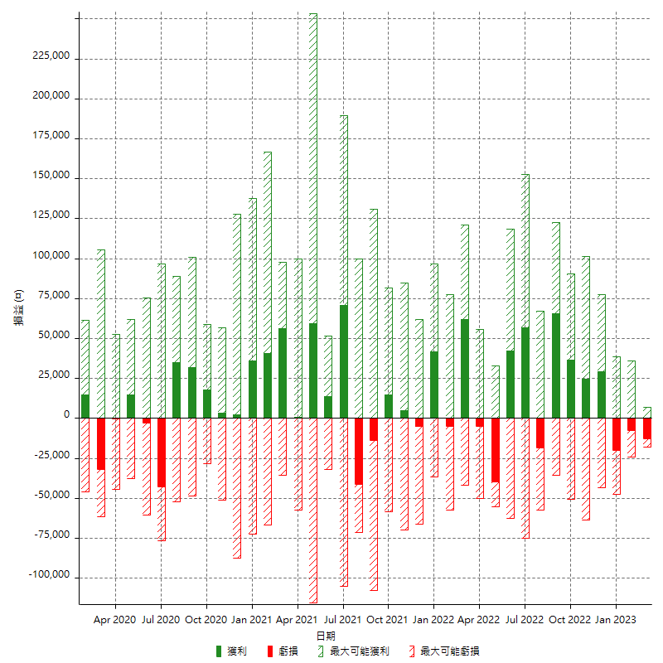

每月獲利和虧損 (%)

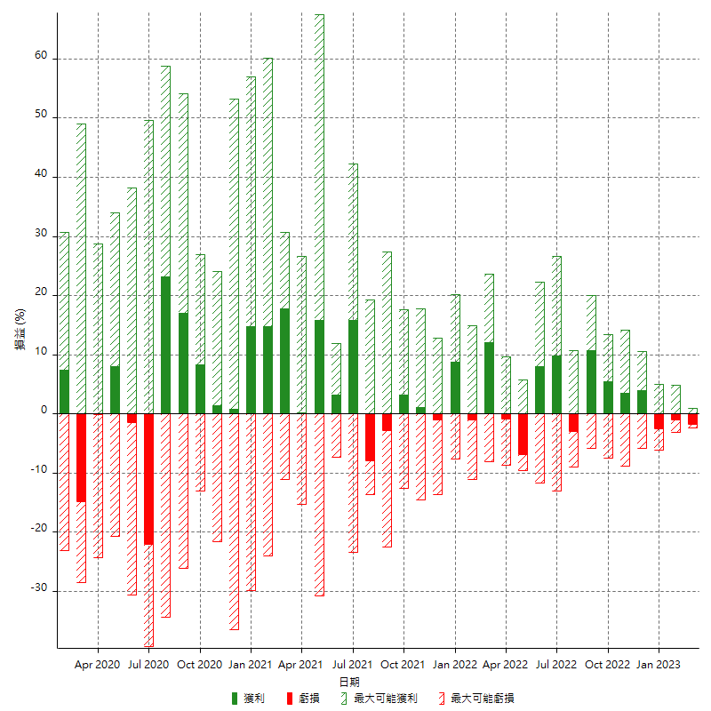

每月累積淨利

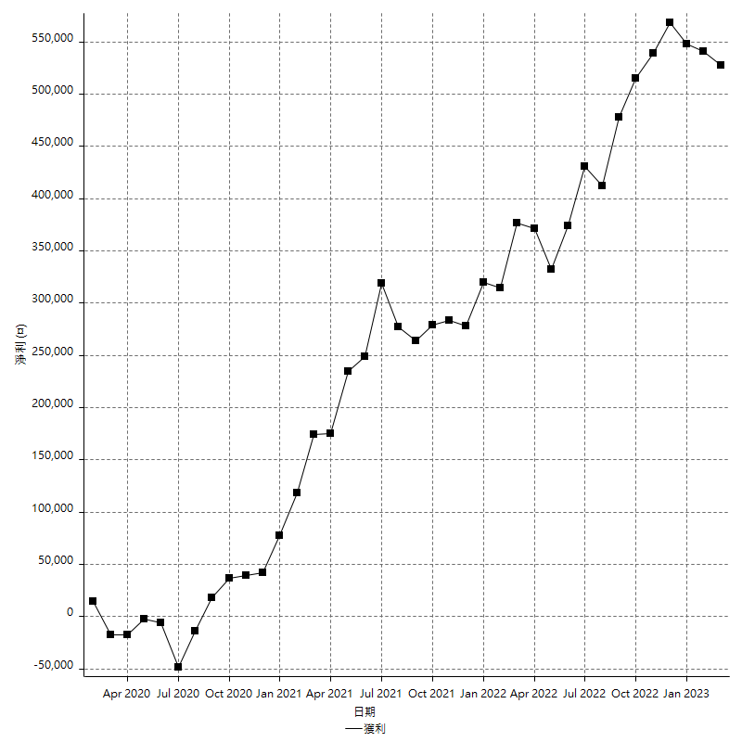

每月平均獲利

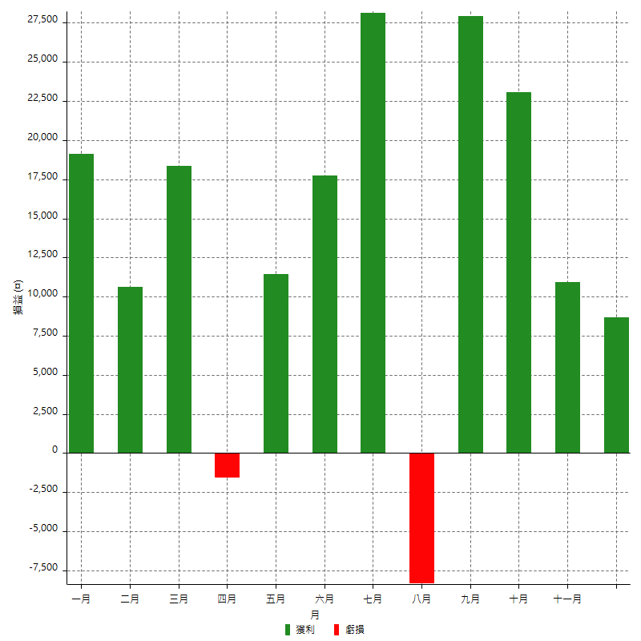

年獲利和虧損

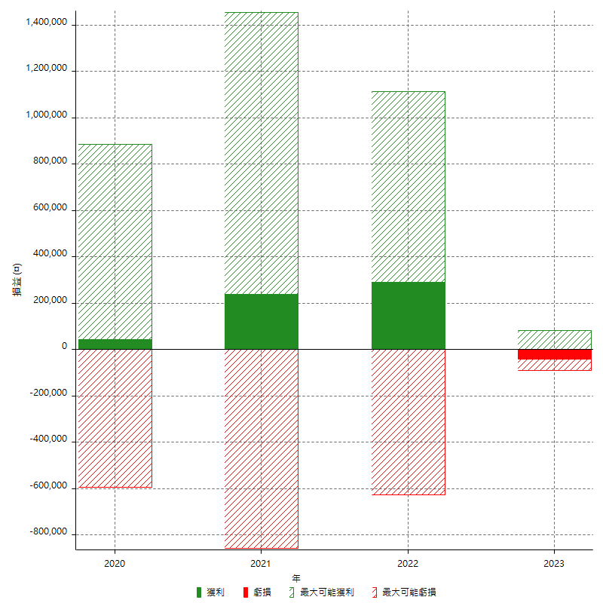

年獲利和虧損 (%)

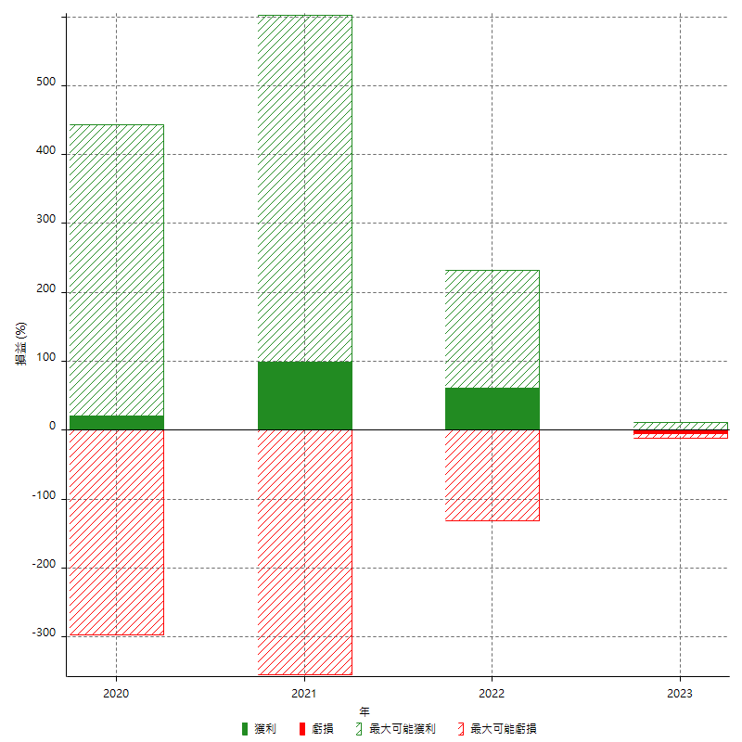

每年累積淨利

